策略分析
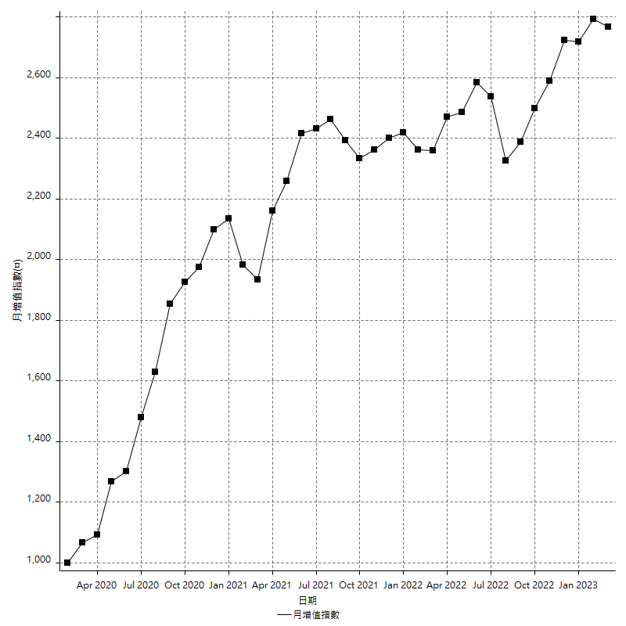
策略績效總結果

 | 所有交易 | 多單 | 空單
淨利 | 346400 | 49600 | 296800
毛利 | 1331200 | 58000 | 1273200
毛損 | -984800 | -8400 | -976400
調整後淨利 | 161958.01153 | 7713.684387 | 116342.77384
調整後毛利 | 1229400.5917 | 24513.684387 | 1174970.4874
調整後毛損 | -1067442.5802 | -16800 | -1058627.7136
特定淨利 | 142600 | 800 | 141800
特定毛利 | 1127400 | 9200 | 1118200
特定毛損 | -984800 | -8400 | -976400
帳戶所需金額 | 67200 | 8400 | 67200
帳戶報酬 | 515.47619048 | 590.47619048 | 441.66666667
初始資本報酬 | 173.2 | 24.8 | 148.4
最大策略虧損 | -75000 | -15000 | -75000
最大策略虧損 (%) | -16.066154755 | -5.7603686636 | -16.504854369
最大平倉交易虧損 | -67200 | -8400 | -67200
最大平倉交易虧損 (%) | -13.636363636 | -3.2583397983 | -14.129520606
最大的策略虧損報酬 | 4.6186666667 | 3.3066666667 | 3.9573333333
獲利因子 | 1.3517465475 | 6.9047619048 | 1.3039737812
調整獲利因子 | 1.151725268 | 1.4591478802 | 1.1098996109
特定獲利因子 | 1.1448009748 | 1.0952380952 | 1.1452273658
最大持有契約數量 | 1 | 1 | 1
滑價支付 | 65600 | 1600 | 64000
佣金支付 | 0 | 0 | 0
未平倉部位損益 | n/a | n/a | n/a
年報酬率 | 56.231884845 | 8.0516786614 | 48.180206184
月報酬率 | 4.6859904038 | 0.67097322179 | 4.015017182
買進持有績效 | 71211.34461 | 66319.939602 | 71211.34461
平均月報酬 | 9115.7894737
月報酬的標準差 | 18930.920315

績效比率

成長潛力比(Upside Potential Ratio) | 82.230192804
夏普比率 | 0.53235236869
索丁諾比率 | 1.0540995393
Fouse 比率 | 0.026214850156
Calmar 比率 | 0.0063472706156
Sterling 比率 | 0.0019614840634
淨利/最大損失百分比 | 4123.8095238
淨利/最大交易績效拉回百分比 | 4330
淨利/最大策略績效拉回百分比 | 461.86666667
特定淨利/最大損失百分比 | 1697.6190476
特定淨利/最大交易績效拉回百分比 | 1782.5
特定淨利/最大策略績效拉回百分比 | 190.13333333
調整後淨利/最大損失百分比 | 1928.0715658
調整後淨利/最大交易績效拉回百分比 | 2024.4751441
調整後淨利/最大策略績效拉回百分比 | 215.94401537

時間分析

交易期間 | 3 Yrs, 1 Mth, 3 Dys, 11 Mins
策略在市場的時間 | 10 Dys, 7 Hrs, 18 Mins
策略在市場的時間百分比 | 0.91591970672
最長的持平期間 | 28 Dys, 20 Hrs, 36 Mins
最大獲利日期 | 2020-08-20
最大虧損日期 | 2020-02-12
最大策略虧損日期 | 7/28/22
最大平倉交易虧損日期 | 7/28/22

詳細權益曲線

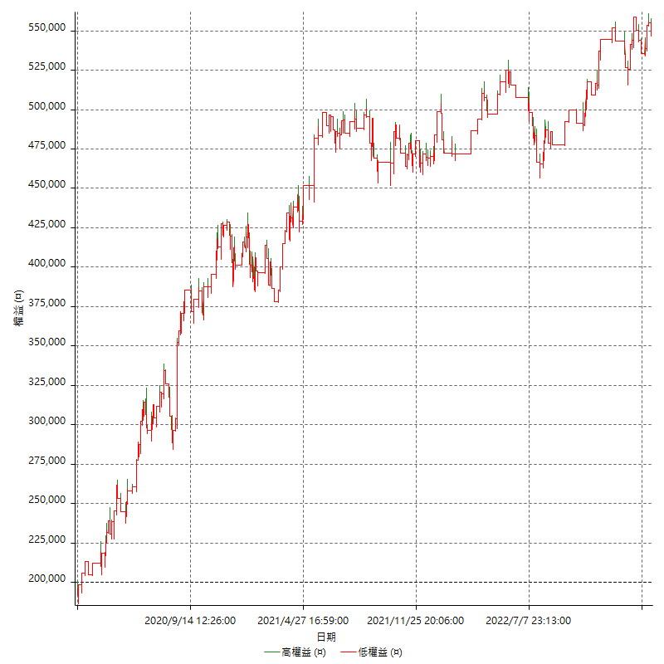

詳細權益曲線及績效拉回

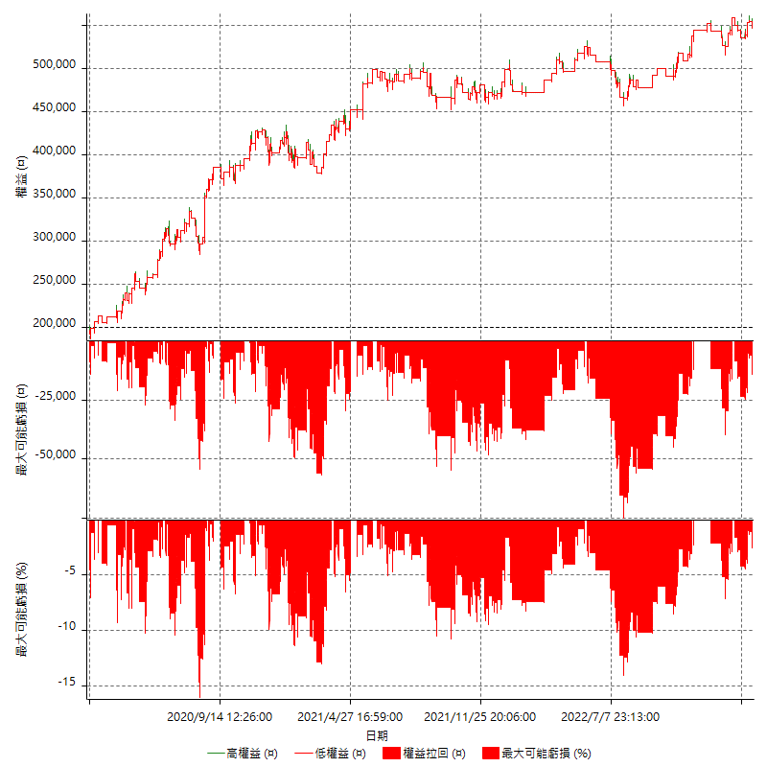

多單詳細權益曲線

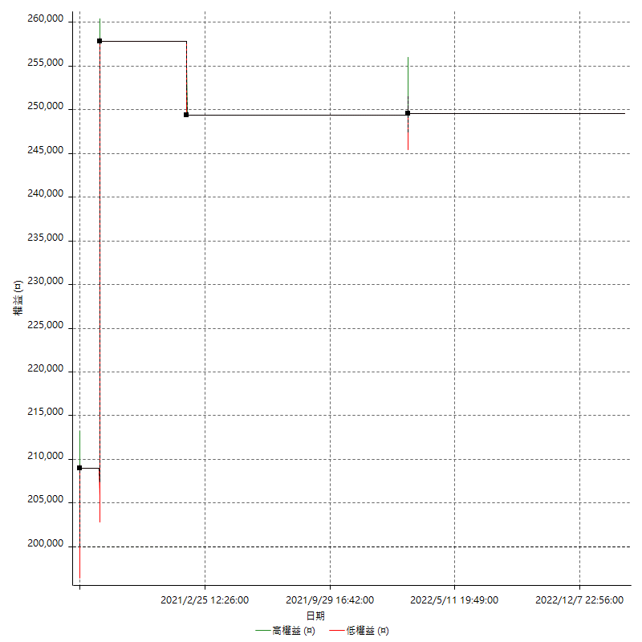

空單詳細權益曲線

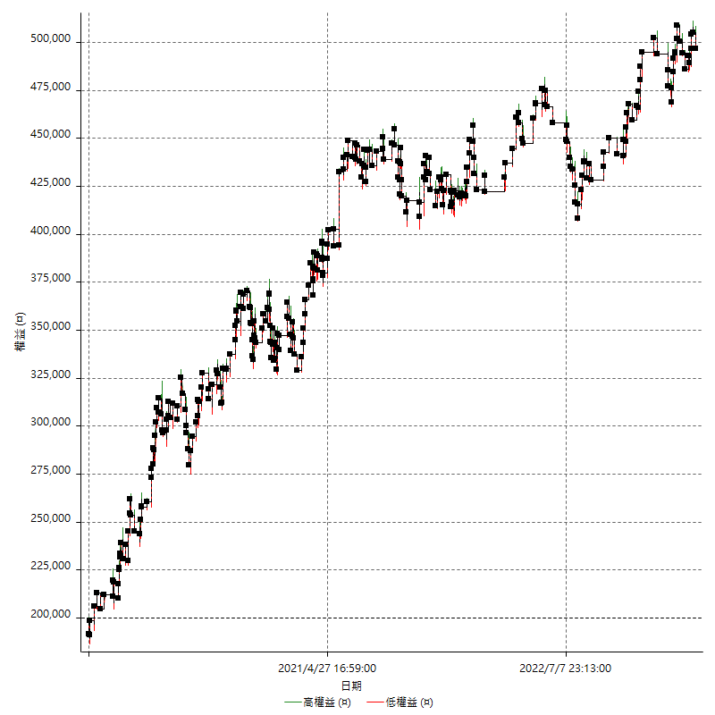

權益增加 & 拉回

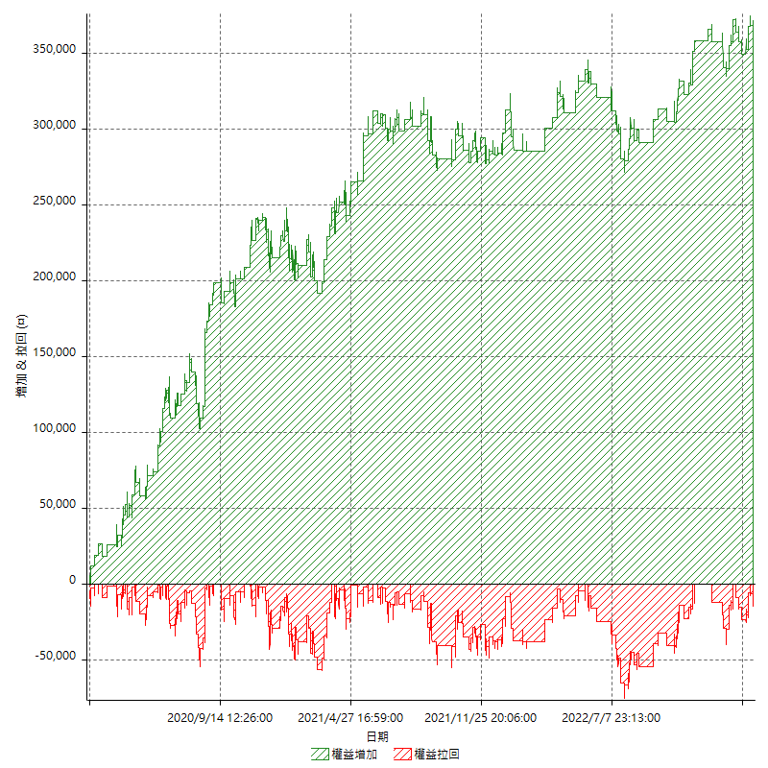

權益增加 & 拉回(%)

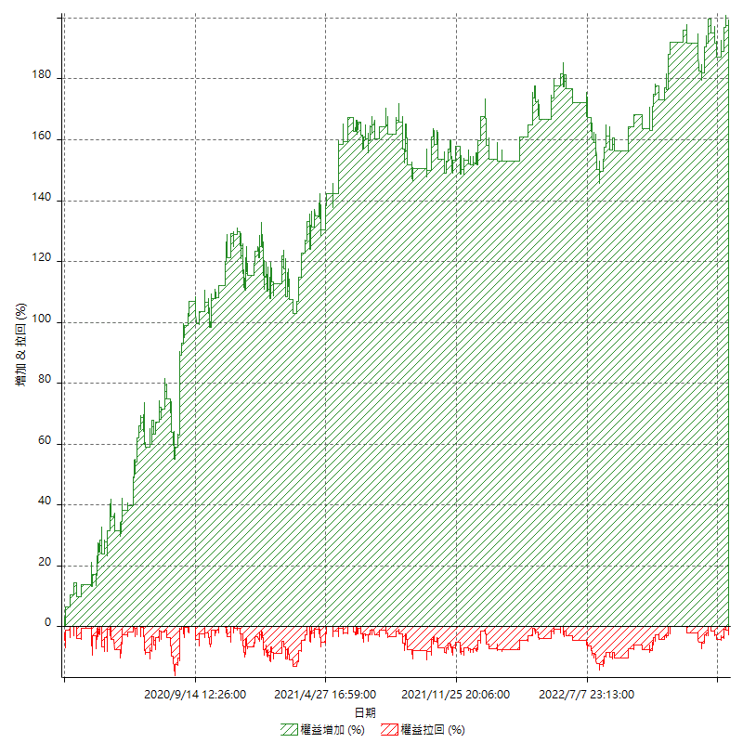

平倉權益曲線

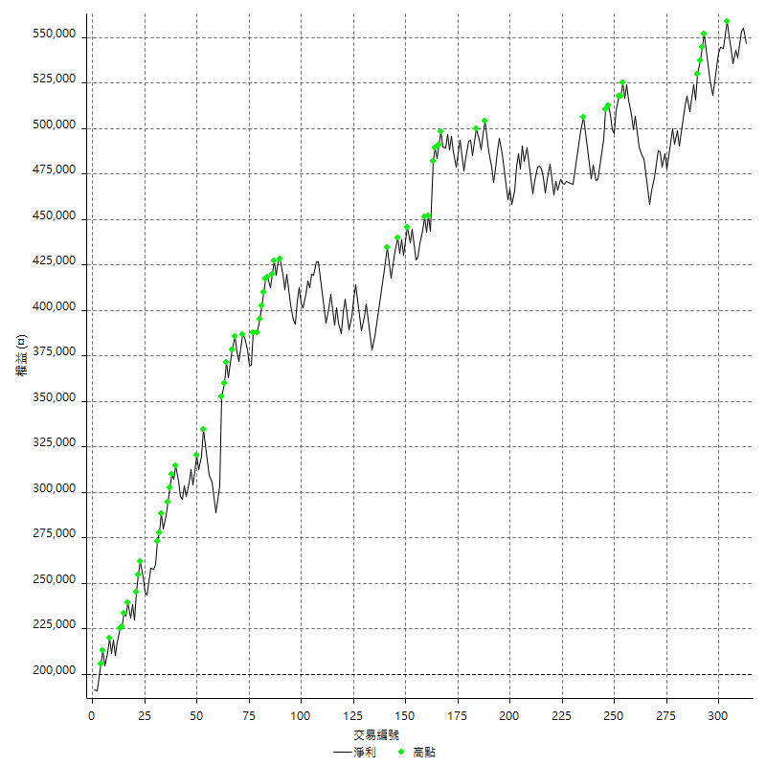

平倉權益曲線及績效拉回

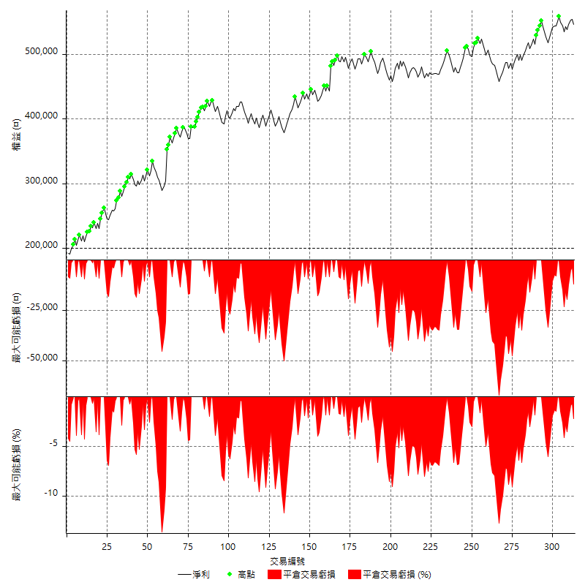

買進持有績效



月增值指數

交易分析
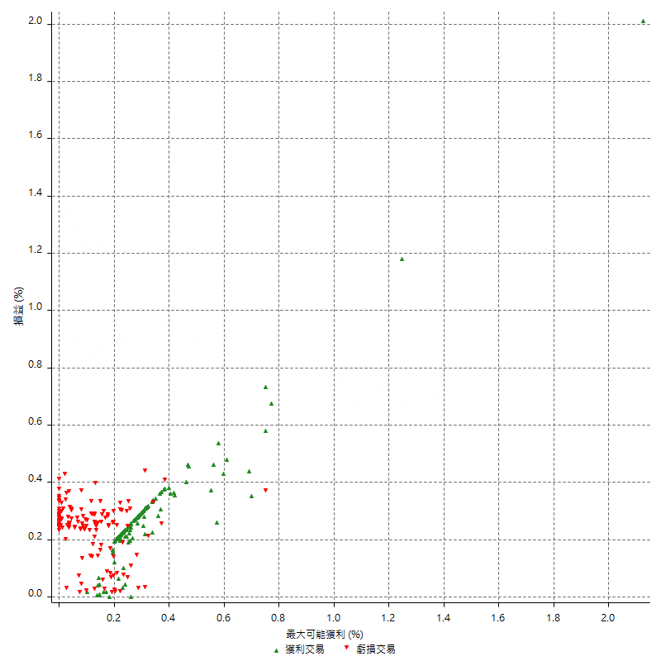
總交易分析

 | 所有交易 | 多單 | 空單
交易總次數 | 313 | 4 | 309
未平倉交易總數量 | 0 | 0 | 0
獲利交易次數 | 171 | 3 | 168
虧損交易次數 | 142 | 1 | 141
勝率 | 54.632587859 | 75 | 54.368932039
平均交易(獲利 & 虧損) | 1106.7092652 | 12400 | 960.51779935
平均獲利交易 | 7784.7953216 | 19333.333333 | 7578.5714286
平均虧損交易 | -6935.2112676 | -8400 | -6924.822695
平均獲利/平均虧損 比率 | 1.122502981 | 2.3015873016 | 1.0944065664
最大的交易獲利 | 48800 | 48800 | 38400
最大的交易虧損 | -8400 | -8400 | -8400
平倉交易的平均K棒數 | 3.6 | 2.8 | 3.6
獲利平倉交易的平均K棒數 | 3.4 | 3 | 3.4
虧損平倉交易的平均K棒數 | 3.8 | 2 | 3.9
平倉交易間的平均K棒數 | n/a | n/a | n/a
獲利平倉交易間的平均K棒數 | 303 | 17460.7 | 308.5
虧損平倉交易間的平均K棒數 | 365.1 | 52389 | 367.7

極端交易

 | 全部 | 正 | 負
1 Std. Deviation of Avg. Trade | 8336.4806705 | 4769.5606333 | 2671.3663511
平均交易金額 +1標準差 | 9443.1899357 | 12554.355955 | -4263.8449165
平均交易金額 -1標準差 | -7229.7714053 | 3015.2346884 | -9606.5776187
極端交易次數 | 10 | 10 | 0
極端交易損益比 |  | 203800

最大獲利/最大虧損

 | 最大可能獲利 | 最大可能虧損
最大值 | 51400 | -8000
最大值日期 | 2020-08-20 | 2020-02-12
平均值 | 6200 | -4947.6038339
最大值 (%) | 2.1243180691 | -0.4158004158
最大值 (%) 日期 | 2020-08-20 | 2020-03-26
平均值 (%) | 0.21591684263 | -0.16871736957
1標準差 | 4997.5378553 | 2900.0998562
平均交易金額 +1標準差 | 11197.537855 | -2047.5039777
平均交易金額 -1標準差 | 1202.4621447 | -7847.7036901

交易序列分析

Z值 | -0.76025698208
信賴界限 | 0.55289946773
策略精確預期 | 1106.7092652
最大連續獲利交易次數 | 7
最大連續虧損交易次數 | 7
最大連續獲利金額 | 82800
最大連續虧損金額 | -48400
最大連續獲利 (%) | 28.670360111
最大連續虧損 (%) | -13.636363636

交易序列統計量

連續獲利 | 序列編號 | 序列的平均獲利 | 下筆交易的平均虧損
1 | 25 | 7424 | -7088
2 | 24 | 8291.6666667 | -7083.3333333
3 | 11 | 7424.2424242 | -7763.6363636
4 | 9 | 7077.7777778 | -5266.6666667
5 | 2 | 11980 | -8400
6 | 2 | 5983.3333333 | -5100
7 | 1 | 8028.5714286 | -8400
連續虧損 | 序列編號 | 序列的平均虧損 | 下筆交易的平均獲利
1 | 40 | -6780 | 8020
2 | 16 | -6706.25 | 7175
3 | 11 | -6351.5151515 | 7272.7272727
4 | 6 | -8141.6666667 | 8133.3333333
6 | 1 | -7600 | 7400
7 | 1 | -6914.2857143 | 7400

總交易

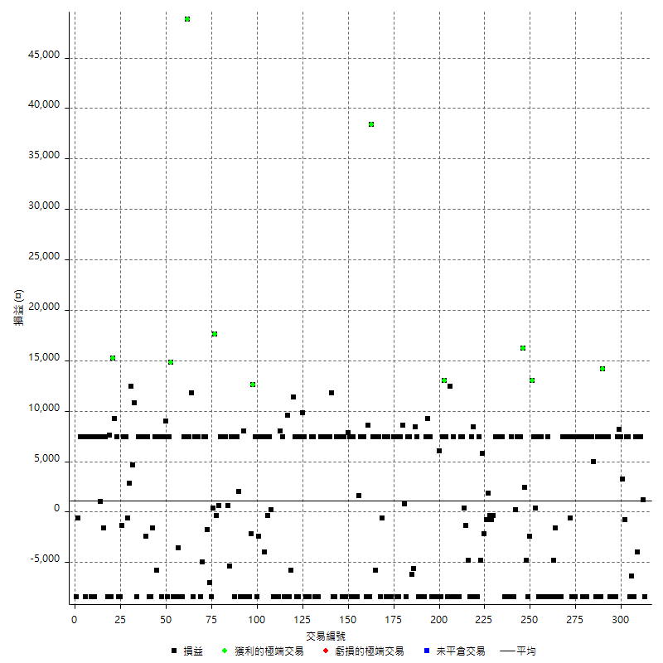

獲利交易

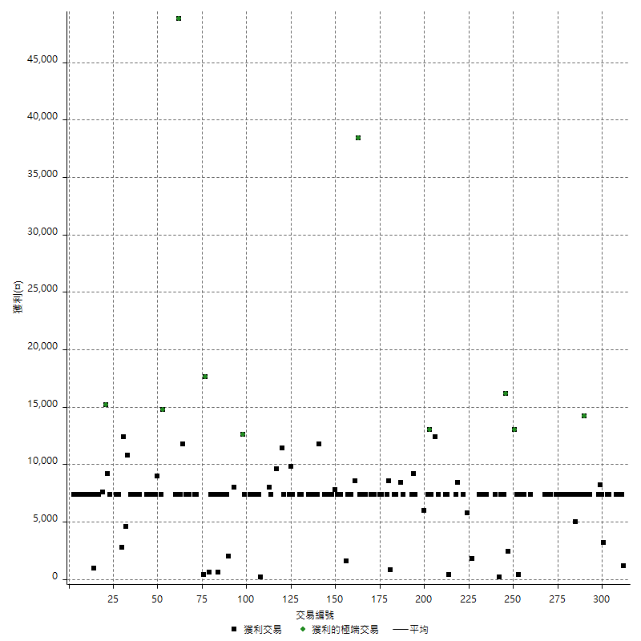

虧損交易

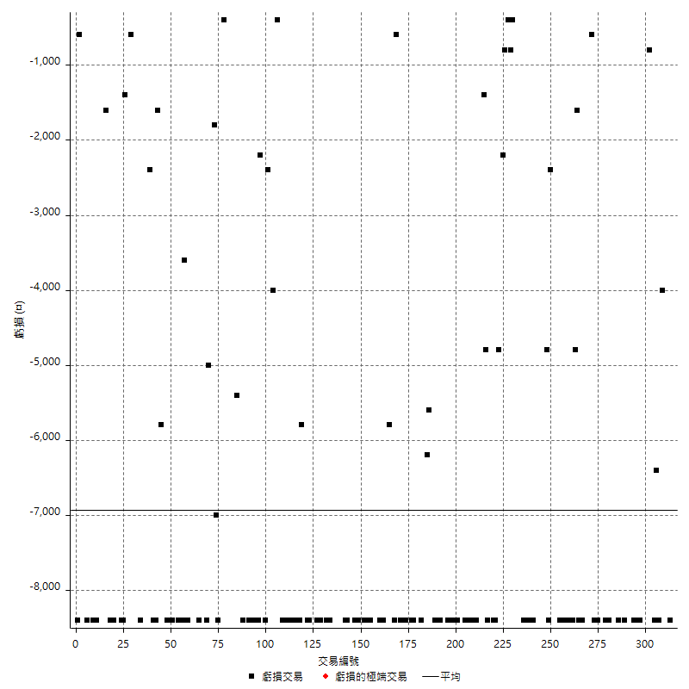

最大可能虧損

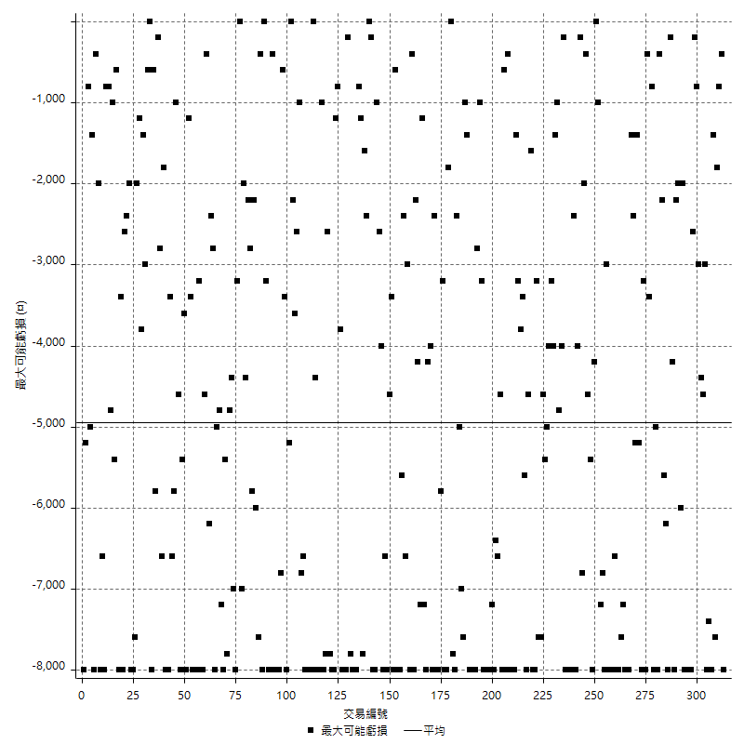

虧損的損益

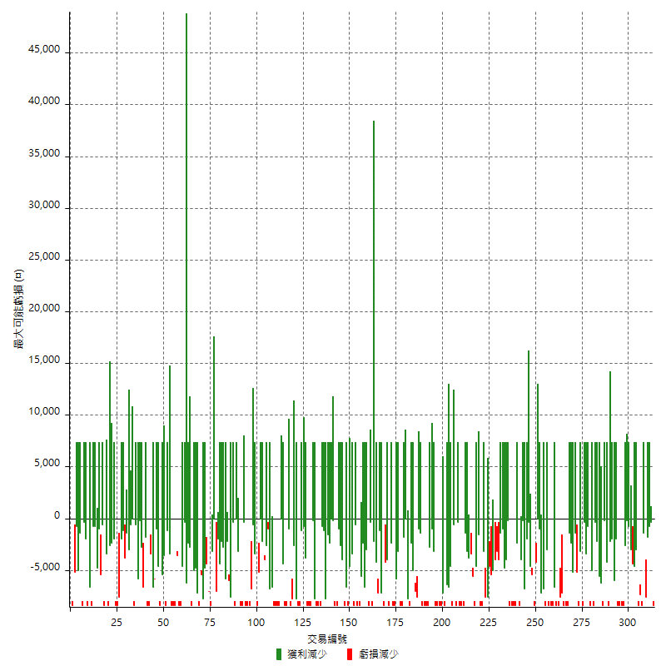

最大虧損幅度

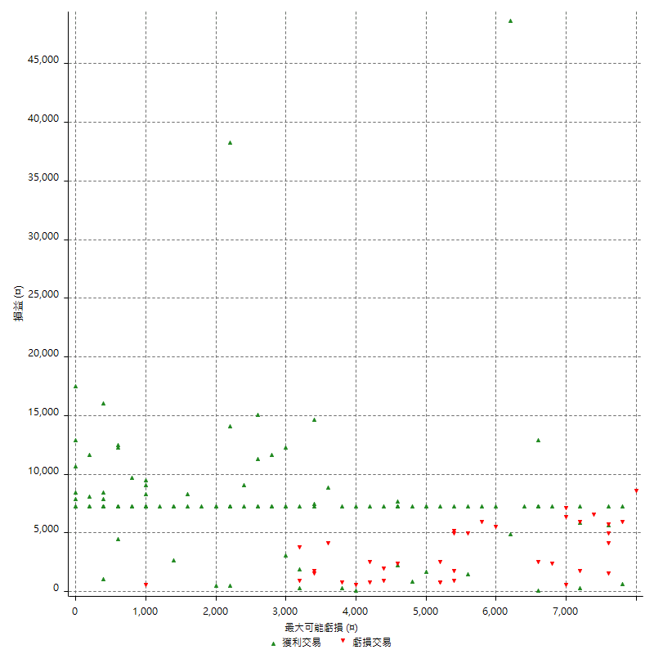

最大虧損幅度 (%)

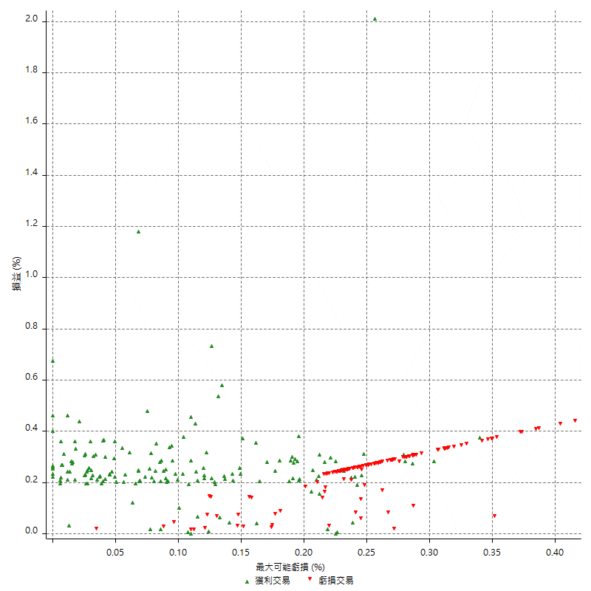

最大可能獲利

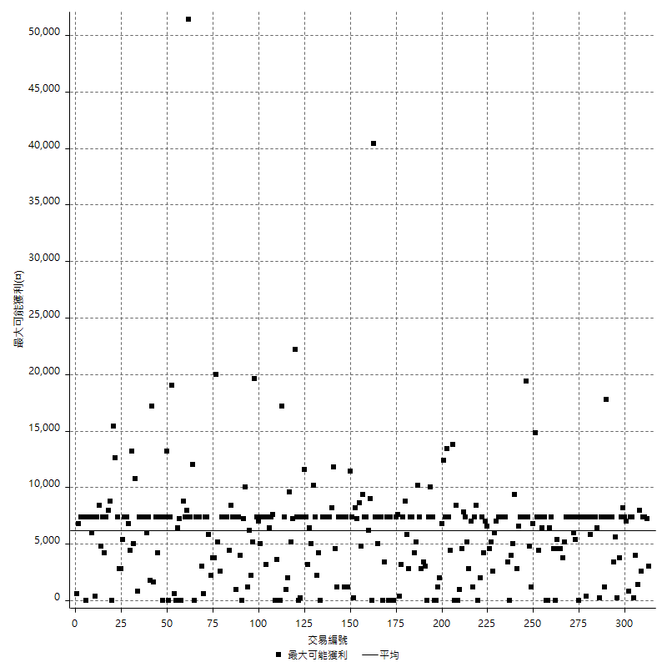

獲利的損益

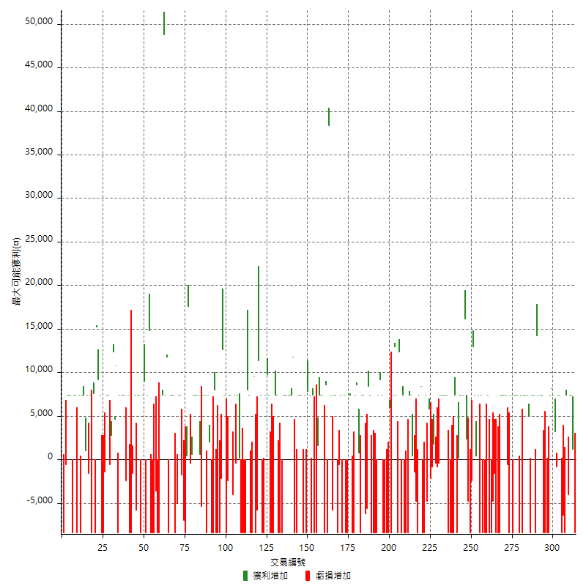

最大獲利幅度

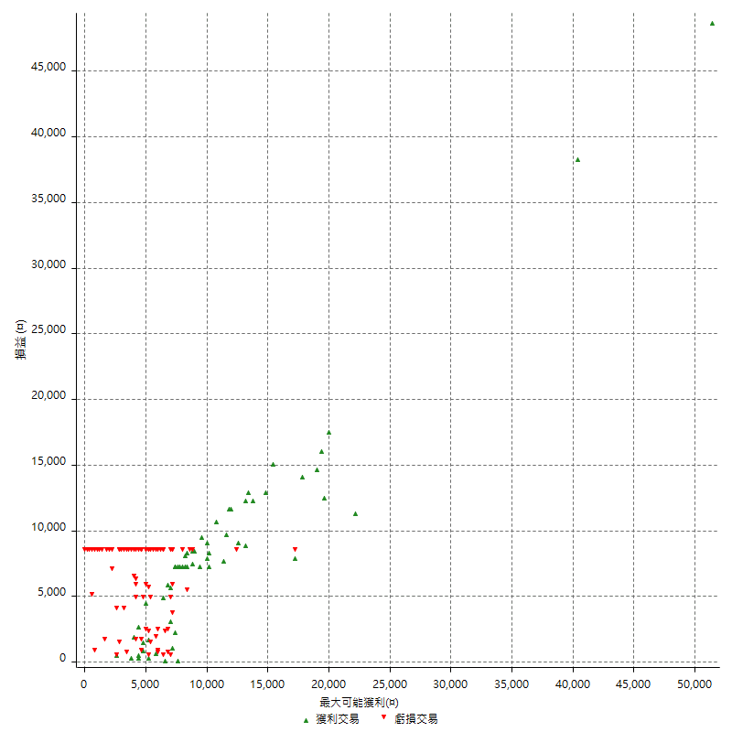

最大獲利幅度 (%)

週期性分析
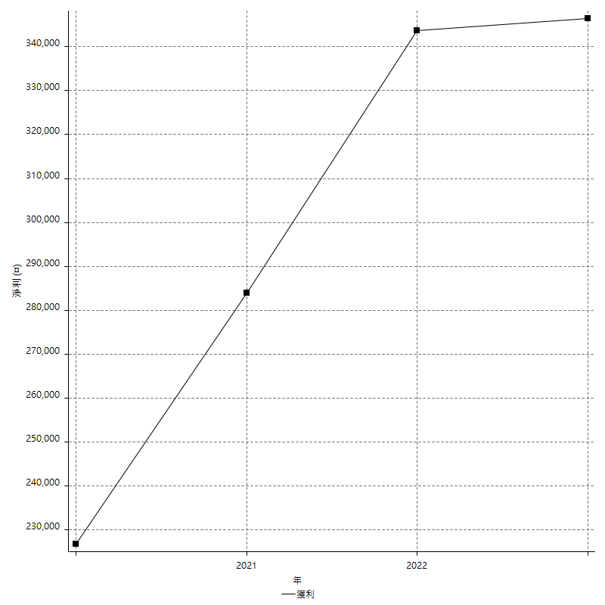
Daily Period Analysis

期間 | 獲利(¤) | 獲利(%) | 毛利 | 毛損 | 交易次數 | 勝率
2023-03-07 | -8400 | -1.5140591204 | 0 | -8400 | 1 | 0
2023-03-02 | 1200 | 0.21676300578 | 1200 | 0 | 1 | 100
2023-02-24 | 14800 | 2.7468448404 | 14800 | 0 | 2 | 100
2023-02-21 | 3400 | 0.63503922301 | 7400 | -4000 | 2 | 50
2023-02-14 | -8400 | -1.5446855462 | 0 | -8400 | 1 | 0
2023-02-09 | -6400 | -1.163213377 | 0 | -6400 | 1 | 0
2023-02-03 | -8400 | -1.5037593985 | 0 | -8400 | 1 | 0
2023-01-31 | 14800 | 2.7215888194 | 14800 | 0 | 2 | 100
2023-01-17 | 2400 | 0.44329516069 | 3200 | -800 | 2 | 50
2023-01-13 | 15600 | 2.9669075694 | 15600 | 0 | 2 | 100
2023-01-10 | -1000 | -0.18982536067 | 7400 | -8400 | 2 | 50
2023-01-04 | -16800 | -3.0905077263 | 0 | -16800 | 2 | 0
2022-12-15 | -8400 | -1.5217391304 | 0 | -8400 | 1 | 0
2022-12-09 | 7400 | 1.3587954462 | 7400 | 0 | 1 | 100
2022-11-18 | 7400 | 1.3775130305 | 7400 | 0 | 1 | 100
2022-11-16 | 21600 | 4.1892940264 | 21600 | 0 | 2 | 100
2022-11-14 | -1000 | -0.19357336431 | 7400 | -8400 | 2 | 50
2022-11-10 | 7400 | 1.4532600157 | 7400 | 0 | 1 | 100
2022-11-02 | -8400 | -1.6228748068 | 0 | -8400 | 1 | 0
2022-10-26 | 5000 | 0.97541943036 | 5000 | 0 | 1 | 100
2022-10-24 | 7400 | 1.4647664291 | 7400 | 0 | 1 | 100
2022-10-21 | 14800 | 3.0179445351 | 14800 | 0 | 2 | 100
2022-10-18 | -1000 | -0.2035002035 | 7400 | -8400 | 2 | 50
2022-10-05 | -8400 | -1.6806722689 | 0 | -8400 | 1 | 0
2022-09-21 | 7400 | 1.5028432169 | 7400 | 0 | 1 | 100
2022-09-13 | 14800 | 3.0988274707 | 14800 | 0 | 2 | 100
2022-08-19 | -8400 | -1.7283950617 | 0 | -8400 | 1 | 0
2022-08-17 | 7400 | 1.5461763477 | 7400 | 0 | 1 | 100
2022-08-12 | -8400 | -1.7248459959 | 0 | -8400 | 1 | 0
2022-08-08 | 6800 | 1.4160766347 | 7400 | -600 | 2 | 50
2022-08-04 | 7400 | 1.565143824 | 7400 | 0 | 1 | 100
2022-08-03 | 7400 | 1.5900300817 | 7400 | 0 | 1 | 100
2022-07-28 | -1000 | -0.21440823328 | 7400 | -8400 | 2 | 50
2022-07-22 | -16800 | -3.4768211921 | 0 | -16800 | 2 | 0
2022-07-19 | -1600 | -0.3300330033 | 0 | -1600 | 1 | 0
2022-07-15 | -4800 | -0.98039215686 | 0 | -4800 | 1 | 0
2022-07-14 | -8400 | -1.686746988 | 0 | -8400 | 1 | 0
2022-07-08 | -1000 | -0.2004008016 | 7400 | -8400 | 2 | 50
2022-07-07 | -8400 | -1.6554986204 | 0 | -8400 | 1 | 0
2022-06-15 | -8400 | -1.6285381931 | 0 | -8400 | 1 | 0
2022-06-06 | -8400 | -1.6024418161 | 0 | -8400 | 1 | 0
2022-06-01 | 7400 | 1.4318885449 | 7400 | 0 | 1 | 100
2022-05-31 | -8400 | -1.5993907083 | 0 | -8400 | 1 | 0
2022-05-26 | 7400 | 1.4291232136 | 7400 | 0 | 1 | 100
2022-05-16 | 7800 | 1.5294117647 | 7800 | 0 | 2 | 100
2022-05-11 | 13000 | 2.615694165 | 13000 | 0 | 1 | 100
2022-04-21 | -2400 | -0.48057669203 | 0 | -2400 | 1 | 0
2022-04-20 | -8400 | -1.6541945648 | 0 | -8400 | 1 | 0
2022-04-14 | -2400 | -0.47040376323 | 2400 | -4800 | 2 | 50
2022-04-11 | 16200 | 3.2793522267 | 16200 | 0 | 1 | 100
2022-03-31 | 7400 | 1.520756268 | 7400 | 0 | 1 | 100
2022-03-18 | 14800 | 3.1369224248 | 14800 | 0 | 2 | 100
2022-02-17 | 200 | 0.042408821035 | 200 | 0 | 1 | 100
2022-02-10 | -1000 | -0.21159542954 | 7400 | -8400 | 2 | 50
2022-01-18 | -8400 | -1.7463617464 | 0 | -8400 | 1 | 0
2022-01-13 | -16800 | -3.3748493371 | 0 | -16800 | 2 | 0
2022-01-12 | -1000 | -0.20048115477 | 7400 | -8400 | 2 | 50
2022-01-05 | 14800 | 3.0578512397 | 14800 | 0 | 2 | 100
2021-12-30 | 14800 | 3.1543052003 | 14800 | 0 | 2 | 100
2021-12-29 | -400 | -0.085178875639 | 0 | -400 | 1 | 0
2021-12-28 | -800 | -0.17006802721 | 0 | -800 | 1 | 0
2021-12-22 | 1400 | 0.29850746269 | 1800 | -400 | 2 | 50
2021-12-17 | -800 | -0.17028522776 | 0 | -800 | 1 | 0
2021-12-15 | -2200 | -0.46610169492 | 0 | -2200 | 1 | 0
2021-12-08 | 5800 | 1.2441012441 | 5800 | 0 | 1 | 100
2021-12-03 | 2600 | 0.56082830026 | 7400 | -4800 | 2 | 50
2021-12-02 | -16800 | -3.4970857619 | 0 | -16800 | 2 | 0
2021-11-25 | 8400 | 1.7796610169 | 8400 | 0 | 1 | 100
2021-11-19 | 7400 | 1.5927679724 | 7400 | 0 | 1 | 100
2021-11-18 | -8400 | -1.7758985201 | 0 | -8400 | 1 | 0
2021-11-17 | -4800 | -1.004604437 | 0 | -4800 | 1 | 0
2021-11-16 | -1000 | -0.20885547201 | 400 | -1400 | 2 | 50
2021-11-12 | 7400 | 1.5697921086 | 7400 | 0 | 1 | 100
2021-11-10 | 7400 | 1.5948275862 | 7400 | 0 | 1 | 100
2021-11-08 | -8400 | -1.7781541067 | 0 | -8400 | 1 | 0
2021-10-28 | -8400 | -1.7470881864 | 0 | -8400 | 1 | 0
2021-10-27 | -1000 | -0.20755500208 | 7400 | -8400 | 2 | 50
2021-10-21 | -8400 | -1.7135862913 | 0 | -8400 | 1 | 0
2021-10-20 | 4000 | 0.82270670506 | 12400 | -8400 | 2 | 50
2021-10-18 | 20400 | 4.3795620438 | 20400 | 0 | 2 | 100
2021-10-08 | -1000 | -0.21422450728 | 7400 | -8400 | 2 | 50
2021-09-14 | 6000 | 1.3020833333 | 6000 | 0 | 1 | 100
2021-09-13 | -8400 | -1.7902813299 | 0 | -8400 | 1 | 0
2021-09-06 | -16800 | -3.4567901235 | 0 | -16800 | 2 | 0
2021-09-03 | -8400 | -1.6990291262 | 0 | -8400 | 1 | 0
2021-09-02 | 16600 | 3.4742570113 | 16600 | 0 | 2 | 100
2021-09-01 | -1000 | -0.20885547201 | 7400 | -8400 | 2 | 50
2021-08-30 | -16800 | -3.3898305085 | 0 | -16800 | 2 | 0
2021-08-24 | -1000 | -0.20136931132 | 7400 | -8400 | 2 | 50
2021-08-19 | 8400 | 1.7206063089 | 8400 | 0 | 1 | 100
2021-08-05 | -5600 | -1.1340623734 | 0 | -5600 | 1 | 0
2021-08-03 | 1200 | 0.24360535932 | 7400 | -6200 | 2 | 50
2021-07-23 | 7400 | 1.5251442704 | 7400 | 0 | 1 | 100
2021-07-15 | -8400 | -1.7017828201 | 0 | -8400 | 1 | 0
2021-07-12 | 800 | 0.16233766234 | 800 | 0 | 1 | 100
2021-07-08 | 8600 | 1.7761255679 | 8600 | 0 | 1 | 100
2021-07-06 | -1000 | -0.20610057708 | 7400 | -8400 | 2 | 50
2021-07-01 | -1000 | -0.20567667626 | 7400 | -8400 | 2 | 50
2021-06-29 | 7400 | 1.5455304929 | 7400 | 0 | 1 | 100
2021-06-28 | -8400 | -1.724137931 | 0 | -8400 | 1 | 0
2021-06-24 | -8400 | -1.6949152542 | 0 | -8400 | 1 | 0
2021-06-18 | -1000 | -0.20136931132 | 7400 | -8400 | 2 | 50
2021-06-16 | 6800 | 1.388321764 | 7400 | -600 | 2 | 50
2021-06-10 | -8400 | -1.6860698515 | 0 | -8400 | 1 | 0
2021-06-02 | 14800 | 3.0616466694 | 14800 | 0 | 2 | 100
2021-05-26 | 1600 | 0.33208800332 | 7400 | -5800 | 2 | 50
2021-05-19 | 30000 | 6.6401062417 | 38400 | -8400 | 2 | 50
2021-05-10 | 200 | 0.044286979628 | 8600 | -8400 | 2 | 50
2021-04-28 | 7400 | 1.6659162539 | 7400 | 0 | 1 | 100
2021-04-27 | 14800 | 3.4466697718 | 14800 | 0 | 2 | 100
2021-04-20 | -6800 | -1.5589179276 | 1600 | -8400 | 2 | 50
2021-04-19 | -1000 | -0.22872827081 | 7400 | -8400 | 2 | 50
2021-04-16 | -1000 | -0.22820629849 | 7400 | -8400 | 2 | 50
2021-04-09 | -600 | -0.13673655424 | 7800 | -8400 | 2 | 50
2021-04-08 | 7400 | 1.7153453871 | 7400 | 0 | 1 | 100
2021-04-01 | -1000 | -0.23126734505 | 7400 | -8400 | 2 | 50
2021-03-31 | 14800 | 3.5440613027 | 14800 | 0 | 2 | 100
2021-03-30 | -16800 | -3.8674033149 | 0 | -16800 | 2 | 0
2021-03-25 | 11800 | 2.7922385234 | 11800 | 0 | 1 | 100
2021-03-23 | 7400 | 1.7822736031 | 7400 | 0 | 1 | 100
2021-03-17 | 14800 | 3.6963036963 | 14800 | 0 | 2 | 100
2021-03-12 | 14800 | 3.8381742739 | 14800 | 0 | 2 | 100
2021-03-10 | 7400 | 1.9566367002 | 7400 | 0 | 1 | 100
2021-03-03 | -8400 | -2.1727884118 | 0 | -8400 | 1 | 0
2021-02-24 | -8400 | -2.1265822785 | 0 | -8400 | 1 | 0
2021-02-23 | -8400 | -2.0823004462 | 0 | -8400 | 1 | 0
2021-02-22 | 14800 | 3.8085434894 | 14800 | 0 | 2 | 100
2021-02-18 | -16800 | -4.1440552541 | 0 | -16800 | 2 | 0
2021-02-05 | -8400 | -2.0299661672 | 0 | -8400 | 1 | 0
2021-02-03 | 17200 | 4.3368633384 | 17200 | 0 | 2 | 100
2021-01-20 | -1000 | -0.25150905433 | 7400 | -8400 | 2 | 50
2021-01-18 | -8400 | -2.0689655172 | 0 | -8400 | 1 | 0
2021-01-15 | 18800 | 4.8553719008 | 18800 | 0 | 2 | 100
2021-01-14 | -5800 | -1.475826972 | 0 | -5800 | 1 | 0
2021-01-12 | 1200 | 0.30627871363 | 9600 | -8400 | 2 | 50
2021-01-11 | -8400 | -2.0989505247 | 0 | -8400 | 1 | 0
2021-01-08 | -1000 | -0.24925224327 | 7400 | -8400 | 2 | 50
2021-01-06 | -400 | -0.099601593625 | 8000 | -8400 | 2 | 50
2021-01-05 | -16800 | -4.0152963671 | 0 | -16800 | 2 | 0
2021-01-04 | -8400 | -1.9681349578 | 0 | -8400 | 1 | 0
2020-12-31 | 7600 | 1.8129770992 | 7600 | 0 | 2 | 100
2020-12-29 | 7000 | 1.698204755 | 7400 | -400 | 2 | 50
2020-12-25 | -4000 | -0.96107640557 | 0 | -4000 | 1 | 0
2020-12-22 | 7400 | 1.8101761252 | 7400 | 0 | 1 | 100
2020-12-21 | 7400 | 1.8435475835 | 7400 | 0 | 1 | 100
2020-12-09 | -2400 | -0.59435364042 | 0 | -2400 | 1 | 0
2020-12-08 | -8400 | -2.037845706 | 0 | -8400 | 1 | 0
2020-12-07 | 20000 | 5.0994390617 | 20000 | 0 | 2 | 100
2020-12-04 | -2200 | -0.55780933063 | 0 | -2200 | 1 | 0
2020-12-03 | -8400 | -2.0854021847 | 0 | -8400 | 1 | 0
2020-12-02 | -16800 | -4.0038131554 | 0 | -16800 | 2 | 0
2020-11-30 | -400 | -0.095238095238 | 8000 | -8400 | 2 | 50
2020-11-27 | -8400 | -1.9607843137 | 0 | -8400 | 1 | 0
2020-11-24 | 2000 | 0.46904315197 | 2000 | 0 | 1 | 100
2020-11-17 | -1000 | -0.23397285915 | 7400 | -8400 | 2 | 50
2020-11-12 | 14800 | 3.5870092099 | 14800 | 0 | 2 | 100
2020-11-06 | -5400 | -1.2918660287 | 0 | -5400 | 1 | 0
2020-11-05 | 8000 | 1.9512195122 | 8000 | 0 | 2 | 100
2020-11-04 | 14800 | 3.7449392713 | 14800 | 0 | 2 | 100
2020-10-26 | 7400 | 1.9082001031 | 7400 | 0 | 1 | 100
2020-10-20 | 200 | 0.051599587203 | 600 | -400 | 2 | 50
2020-10-13 | 17600 | 4.7567567568 | 17600 | 0 | 1 | 100
2020-10-12 | 400 | 0.10822510823 | 400 | 0 | 1 | 100
2020-10-08 | -8400 | -2.2222222222 | 0 | -8400 | 1 | 0
2020-10-07 | -7000 | -1.8181818182 | 0 | -7000 | 1 | 0
2020-09-29 | 5600 | 1.4760147601 | 7400 | -1800 | 2 | 50
2020-09-21 | 7400 | 1.9892473118 | 7400 | 0 | 1 | 100
2020-09-15 | -13400 | -3.4769071095 | 0 | -13400 | 2 | 0
2020-09-03 | 7400 | 1.9576719577 | 7400 | 0 | 1 | 100
2020-09-02 | 7400 | 1.9967620076 | 7400 | 0 | 1 | 100
2020-08-27 | 7400 | 2.0374449339 | 7400 | 0 | 1 | 100
2020-08-26 | 3400 | 0.94496942746 | 11800 | -8400 | 2 | 50
2020-08-24 | 7400 | 2.0998864926 | 7400 | 0 | 1 | 100
2020-08-20 | 48800 | 16.073781291 | 48800 | 0 | 1 | 100
2020-08-18 | 7400 | 2.4983119514 | 7400 | 0 | 1 | 100
2020-08-13 | 7400 | 2.5623268698 | 7400 | 0 | 1 | 100
2020-08-11 | -8400 | -2.8263795424 | 0 | -8400 | 1 | 0
2020-08-10 | -8400 | -2.7486910995 | 0 | -8400 | 1 | 0
2020-08-06 | -12000 | -3.7783375315 | 0 | -12000 | 2 | 0
2020-08-05 | -8400 | -2.5766871166 | 0 | -8400 | 1 | 0
2020-07-30 | -8400 | -2.5119617225 | 0 | -8400 | 1 | 0
2020-07-28 | 14800 | 4.6307884856 | 14800 | 0 | 1 | 100
2020-07-22 | -1000 | -0.31191515908 | 7400 | -8400 | 2 | 50
2020-07-20 | 9000 | 2.8883183569 | 9000 | 0 | 1 | 100
2020-07-14 | 7400 | 2.4326101249 | 7400 | 0 | 1 | 100
2020-07-09 | -8400 | -2.6871401152 | 0 | -8400 | 1 | 0
2020-07-07 | 14800 | 4.9697783747 | 14800 | 0 | 2 | 100
2020-07-03 | 1600 | 0.54017555706 | 7400 | -5800 | 2 | 50
2020-06-24 | -1600 | -0.53727333781 | 0 | -1600 | 1 | 0
2020-06-23 | -8400 | -2.7433050294 | 0 | -8400 | 1 | 0
2020-06-22 | -8400 | -2.6700572155 | 0 | -8400 | 1 | 0
2020-06-17 | 5000 | 1.6149870801 | 7400 | -2400 | 2 | 50
2020-06-15 | 7400 | 2.4487094639 | 7400 | 0 | 1 | 100
2020-06-11 | 14800 | 5.1496172582 | 14800 | 0 | 2 | 100
2020-06-09 | 7400 | 2.6428571429 | 7400 | 0 | 1 | 100
2020-06-08 | 2400 | 0.86455331412 | 10800 | -8400 | 2 | 50
2020-06-04 | 17000 | 6.5234075211 | 17000 | 0 | 2 | 100
2020-05-27 | 2800 | 1.0861132661 | 2800 | 0 | 1 | 100
2020-05-19 | 6800 | 2.7091633466 | 7400 | -600 | 2 | 50
2020-05-18 | 7400 | 3.0377668309 | 7400 | 0 | 1 | 100
2020-05-15 | -1400 | -0.57142857143 | 0 | -1400 | 1 | 0
2020-05-06 | -8400 | -3.3149171271 | 0 | -8400 | 1 | 0
2020-04-29 | -8400 | -3.2085561497 | 0 | -8400 | 1 | 0
2020-04-28 | 16600 | 6.7699836868 | 16600 | 0 | 2 | 100
2020-04-23 | 6800 | 2.8523489933 | 15200 | -8400 | 2 | 50
2020-04-20 | 7600 | 3.2928942808 | 7600 | 0 | 1 | 100
2020-04-15 | -8400 | -3.5117056856 | 0 | -8400 | 1 | 0
2020-04-13 | 7400 | 3.1924072476 | 7400 | 0 | 1 | 100
2020-04-09 | 5800 | 2.5663716814 | 7400 | -1600 | 2 | 50
2020-04-08 | 8400 | 3.8602941176 | 8400 | 0 | 2 | 100
2020-04-07 | -1000 | -0.45745654163 | 7400 | -8400 | 2 | 50
2020-03-27 | 7400 | 3.5037878788 | 7400 | 0 | 1 | 100
2020-03-26 | -1000 | -0.4712535344 | 7400 | -8400 | 2 | 50
2020-03-11 | 7400 | 3.61328125 | 7400 | 0 | 1 | 100
2020-03-04 | -8400 | -3.9399624765 | 0 | -8400 | 1 | 0
2020-02-26 | 7400 | 3.5957240039 | 7400 | 0 | 1 | 100
2020-02-20 | 7400 | 3.7298387097 | 7400 | 0 | 1 | 100
2020-02-13 | 6800 | 3.5490605428 | 7400 | -600 | 2 | 50
2020-02-12 | -8400 | -4.2 | 0 | -8400 | 1 | 0

Daily Rolling Period Analysis

期間 | 獲利(¤) | 獲利(%) | 毛利 | 毛損 | 交易次數 | 勝率
當日 - 2023/3/7 | -8400 | -0.29346003354 | 0 | -8400 | 1 | 0
2023/3/6 - 2023/3/7 | -8400 | -0.29346003354 | 0 | -8400 | 1 | 0
2023/3/5 - 2023/3/7 | -8400 | -0.29346003354 | 0 | -8400 | 1 | 0
2023/3/4 - 2023/3/7 | -8400 | -0.29346003354 | 0 | -8400 | 1 | 0
2023/3/3 - 2023/3/7 | -8400 | -0.29346003354 | 0 | -8400 | 1 | 0
2023/3/2 - 2023/3/7 | -7200 | -0.25174825175 | 1200 | -8400 | 2 | 50
2023/3/1 - 2023/3/7 | -7200 | -0.25174825175 | 1200 | -8400 | 2 | 50
2023/2/28 - 2023/3/7 | -7200 | -0.25174825175 | 1200 | -8400 | 2 | 50
2023/2/27 - 2023/3/7 | -7200 | -0.25174825175 | 1200 | -8400 | 2 | 50
2023/2/26 - 2023/3/7 | -7200 | -0.25174825175 | 1200 | -8400 | 2 | 50
2023/2/25 - 2023/3/7 | -7200 | -0.25174825175 | 1200 | -8400 | 2 | 50
2023/2/24 - 2023/3/7 | 7600 | 0.26851328434 | 16000 | -8400 | 4 | 75
2023/2/23 - 2023/3/7 | 7600 | 0.26851328434 | 16000 | -8400 | 4 | 75
2023/2/22 - 2023/3/7 | 7600 | 0.26851328434 | 16000 | -8400 | 4 | 75
2023/2/21 - 2023/3/7 | 11000 | 0.39068049439 | 23400 | -12400 | 6 | 66.666666667
2023/2/20 - 2023/3/7 | 11000 | 0.39068049439 | 23400 | -12400 | 6 | 66.666666667
2023/2/19 - 2023/3/7 | 11000 | 0.39068049439 | 23400 | -12400 | 6 | 66.666666667
2023/2/18 - 2023/3/7 | 11000 | 0.39068049439 | 23400 | -12400 | 6 | 66.666666667
2023/2/17 - 2023/3/7 | 11000 | 0.39068049439 | 23400 | -12400 | 6 | 66.666666667
2023/2/16 - 2023/3/7 | 11000 | 0.39068049439 | 23400 | -12400 | 6 | 66.666666667
2023/2/15 - 2023/3/7 | 11000 | 0.39068049439 | 23400 | -12400 | 6 | 66.666666667
2023/2/14 - 2023/3/7 | 2600 | 0.09234266231 | 23400 | -20800 | 7 | 57.142857143
2023/2/13 - 2023/3/7 | 2600 | 0.09234266231 | 23400 | -20800 | 7 | 57.142857143
2023/2/12 - 2023/3/7 | 2600 | 0.09234266231 | 23400 | -20800 | 7 | 57.142857143
2023/2/11 - 2023/3/7 | 2600 | 0.09234266231 | 23400 | -20800 | 7 | 57.142857143
2023/2/10 - 2023/3/7 | 2600 | 0.09234266231 | 23400 | -20800 | 7 | 57.142857143
2023/2/9 - 2023/3/7 | -3800 | -0.13496235261 | 23400 | -27200 | 8 | 50
2023/2/8 - 2023/3/7 | -3800 | -0.13496235261 | 23400 | -27200 | 8 | 50
2023/2/7 - 2023/3/7 | -3800 | -0.13496235261 | 23400 | -27200 | 8 | 50
2023/2/6 - 2023/3/7 | -3800 | -0.13496235261 | 23400 | -27200 | 8 | 50
2023/2/5 - 2023/3/7 | -3800 | -0.13496235261 | 23400 | -27200 | 8 | 50
2023/2/4 - 2023/3/7 | -3800 | -0.13496235261 | 23400 | -27200 | 8 | 50
2023/2/3 - 2023/3/7 | -12200 | -0.43330018469 | 23400 | -35600 | 9 | 44.444444444
2023/2/2 - 2023/3/7 | -12200 | -0.43330018469 | 23400 | -35600 | 9 | 44.444444444
2023/2/1 - 2023/3/7 | -12200 | -0.43330018469 | 23400 | -35600 | 9 | 44.444444444
2023/1/31 - 2023/3/7 | 2600 | 0.093323761665 | 38200 | -35600 | 11 | 54.545454546
2023/1/30 - 2023/3/7 | 2600 | 0.093323761665 | 38200 | -35600 | 11 | 54.545454546
2023/1/29 - 2023/3/7 | 2600 | 0.093323761665 | 38200 | -35600 | 11 | 54.545454546
2023/1/28 - 2023/3/7 | 2600 | 0.093323761665 | 38200 | -35600 | 11 | 54.545454546
2023/1/27 - 2023/3/7 | 2600 | 0.093323761665 | 38200 | -35600 | 11 | 54.545454546
2023/1/26 - 2023/3/7 | 2600 | 0.093323761665 | 38200 | -35600 | 11 | 54.545454546
2023/1/25 - 2023/3/7 | 2600 | 0.093323761665 | 38200 | -35600 | 11 | 54.545454546
2023/1/24 - 2023/3/7 | 2600 | 0.093323761665 | 38200 | -35600 | 11 | 54.545454546
2023/1/23 - 2023/3/7 | 2600 | 0.093323761665 | 38200 | -35600 | 11 | 54.545454546
2023/1/22 - 2023/3/7 | 2600 | 0.093323761665 | 38200 | -35600 | 11 | 54.545454546
2023/1/21 - 2023/3/7 | 2600 | 0.093323761665 | 38200 | -35600 | 11 | 54.545454546
2023/1/20 - 2023/3/7 | 2600 | 0.093323761665 | 38200 | -35600 | 11 | 54.545454546
2023/1/19 - 2023/3/7 | 2600 | 0.093323761665 | 38200 | -35600 | 11 | 54.545454546
2023/1/18 - 2023/3/7 | 2600 | 0.093323761665 | 38200 | -35600 | 11 | 54.545454546
2023/1/17 - 2023/3/7 | 5000 | 0.17988199741 | 41400 | -36400 | 13 | 53.846153846
2023/1/16 - 2023/3/7 | 5000 | 0.17988199741 | 41400 | -36400 | 13 | 53.846153846
2023/1/15 - 2023/3/7 | 5000 | 0.17988199741 | 41400 | -36400 | 13 | 53.846153846
2023/1/14 - 2023/3/7 | 5000 | 0.17988199741 | 41400 | -36400 | 13 | 53.846153846
2023/1/13 - 2023/3/7 | 20600 | 0.74952699753 | 57000 | -36400 | 15 | 60
2023/1/12 - 2023/3/7 | 20600 | 0.74952699753 | 57000 | -36400 | 15 | 60
2023/1/11 - 2023/3/7 | 20600 | 0.74952699753 | 57000 | -36400 | 15 | 60
2023/1/10 - 2023/3/7 | 19600 | 0.7170032192 | 64400 | -44800 | 17 | 58.823529412
2023/1/9 - 2023/3/7 | 19600 | 0.7170032192 | 64400 | -44800 | 17 | 58.823529412
2023/1/8 - 2023/3/7 | 19600 | 0.7170032192 | 64400 | -44800 | 17 | 58.823529412
2023/1/7 - 2023/3/7 | 19600 | 0.7170032192 | 64400 | -44800 | 17 | 58.823529412
2023/1/6 - 2023/3/7 | 19600 | 0.7170032192 | 64400 | -44800 | 17 | 58.823529412
2023/1/5 - 2023/3/7 | 19600 | 0.7170032192 | 64400 | -44800 | 17 | 58.823529412
2023/1/4 - 2023/3/7 | 2800 | 0.10242903131 | 64400 | -61600 | 19 | 52.631578947
2023/1/3 - 2023/3/7 | 2800 | 0.10242903131 | 64400 | -61600 | 19 | 52.631578947
2023/1/2 - 2023/3/7 | 2800 | 0.10242903131 | 64400 | -61600 | 19 | 52.631578947
2023/1/1 - 2023/3/7 | 2800 | 0.10242903131 | 64400 | -61600 | 19 | 52.631578947
2022/12/31 - 2023/3/7 | 2800 | 0.10242903131 | 64400 | -61600 | 19 | 52.631578947
2022/12/30 - 2023/3/7 | 2800 | 0.10242903131 | 64400 | -61600 | 19 | 52.631578947
2022/12/29 - 2023/3/7 | 2800 | 0.10242903131 | 64400 | -61600 | 19 | 52.631578947
2022/12/28 - 2023/3/7 | 2800 | 0.10242903131 | 64400 | -61600 | 19 | 52.631578947
2022/12/27 - 2023/3/7 | 2800 | 0.10242903131 | 64400 | -61600 | 19 | 52.631578947
2022/12/26 - 2023/3/7 | 2800 | 0.10242903131 | 64400 | -61600 | 19 | 52.631578947
2022/12/25 - 2023/3/7 | 2800 | 0.10242903131 | 64400 | -61600 | 19 | 52.631578947
2022/12/24 - 2023/3/7 | 2800 | 0.10242903131 | 64400 | -61600 | 19 | 52.631578947
2022/12/23 - 2023/3/7 | 2800 | 0.10242903131 | 64400 | -61600 | 19 | 52.631578947
2022/12/22 - 2023/3/7 | 2800 | 0.10242903131 | 64400 | -61600 | 19 | 52.631578947
2022/12/21 - 2023/3/7 | 2800 | 0.10242903131 | 64400 | -61600 | 19 | 52.631578947
2022/12/20 - 2023/3/7 | 2800 | 0.10242903131 | 64400 | -61600 | 19 | 52.631578947
2022/12/19 - 2023/3/7 | 2800 | 0.10242903131 | 64400 | -61600 | 19 | 52.631578947
2022/12/18 - 2023/3/7 | 2800 | 0.10242903131 | 64400 | -61600 | 19 | 52.631578947
2022/12/17 - 2023/3/7 | 2800 | 0.10242903131 | 64400 | -61600 | 19 | 52.631578947
2022/12/16 - 2023/3/7 | 2800 | 0.10242903131 | 64400 | -61600 | 19 | 52.631578947
2022/12/15 - 2023/3/7 | -5600 | -0.20485806263 | 64400 | -70000 | 20 | 50
2022/12/14 - 2023/3/7 | -5600 | -0.20485806263 | 64400 | -70000 | 20 | 50
2022/12/13 - 2023/3/7 | -5600 | -0.20485806263 | 64400 | -70000 | 20 | 50
2022/12/12 - 2023/3/7 | -5600 | -0.20485806263 | 64400 | -70000 | 20 | 50
2022/12/11 - 2023/3/7 | -5600 | -0.20485806263 | 64400 | -70000 | 20 | 50
2022/12/10 - 2023/3/7 | -5600 | -0.20485806263 | 64400 | -70000 | 20 | 50
2022/12/9 - 2023/3/7 | 1800 | 0.066205678976 | 71800 | -70000 | 21 | 52.380952381
2022/12/8 - 2023/3/7 | 1800 | 0.066205678976 | 71800 | -70000 | 21 | 52.380952381
2022/12/7 - 2023/3/7 | 1800 | 0.066205678976 | 71800 | -70000 | 21 | 52.380952381
2022/12/6 - 2023/3/7 | 1800 | 0.066205678976 | 71800 | -70000 | 21 | 52.380952381
2022/12/5 - 2023/3/7 | 1800 | 0.066205678976 | 71800 | -70000 | 21 | 52.380952381
2022/12/4 - 2023/3/7 | 1800 | 0.066205678976 | 71800 | -70000 | 21 | 52.380952381
2022/12/3 - 2023/3/7 | 1800 | 0.066205678976 | 71800 | -70000 | 21 | 52.380952381
2022/12/2 - 2023/3/7 | 1800 | 0.066205678976 | 71800 | -70000 | 21 | 52.380952381
2022/12/1 - 2023/3/7 | 1800 | 0.066205678976 | 71800 | -70000 | 21 | 52.380952381
2022/11/30 - 2023/3/7 | 1800 | 0.066205678976 | 71800 | -70000 | 21 | 52.380952381
2022/11/29 - 2023/3/7 | 1800 | 0.066205678976 | 71800 | -70000 | 21 | 52.380952381
2022/11/28 - 2023/3/7 | 1800 | 0.066205678976 | 71800 | -70000 | 21 | 52.380952381
2022/11/27 - 2023/3/7 | 1800 | 0.066205678976 | 71800 | -70000 | 21 | 52.380952381
2022/11/26 - 2023/3/7 | 1800 | 0.066205678976 | 71800 | -70000 | 21 | 52.380952381
2022/11/25 - 2023/3/7 | 1800 | 0.066205678976 | 71800 | -70000 | 21 | 52.380952381
2022/11/24 - 2023/3/7 | 1800 | 0.066205678976 | 71800 | -70000 | 21 | 52.380952381
2022/11/23 - 2023/3/7 | 1800 | 0.066205678976 | 71800 | -70000 | 21 | 52.380952381
2022/11/22 - 2023/3/7 | 1800 | 0.066205678976 | 71800 | -70000 | 21 | 52.380952381
2022/11/21 - 2023/3/7 | 1800 | 0.066205678976 | 71800 | -70000 | 21 | 52.380952381
2022/11/20 - 2023/3/7 | 1800 | 0.066205678976 | 71800 | -70000 | 21 | 52.380952381
2022/11/19 - 2023/3/7 | 1800 | 0.066205678976 | 71800 | -70000 | 21 | 52.380952381
2022/11/18 - 2023/3/7 | 9200 | 0.34023668639 | 79200 | -70000 | 22 | 54.545454546
2022/11/17 - 2023/3/7 | 9200 | 0.34023668639 | 79200 | -70000 | 22 | 54.545454546
2022/11/16 - 2023/3/7 | 30800 | 1.1575466025 | 100800 | -70000 | 24 | 58.333333333
2022/11/15 - 2023/3/7 | 30800 | 1.1575466025 | 100800 | -70000 | 24 | 58.333333333
2022/11/14 - 2023/3/7 | 29800 | 1.1262282691 | 108200 | -78400 | 26 | 57.692307692
2022/11/13 - 2023/3/7 | 29800 | 1.1262282691 | 108200 | -78400 | 26 | 57.692307692
2022/11/12 - 2023/3/7 | 29800 | 1.1262282691 | 108200 | -78400 | 26 | 57.692307692
2022/11/11 - 2023/3/7 | 29800 | 1.1262282691 | 108200 | -78400 | 26 | 57.692307692
2022/11/10 - 2023/3/7 | 37200 | 1.4138035877 | 115600 | -78400 | 27 | 59.259259259
2022/11/9 - 2023/3/7 | 37200 | 1.4138035877 | 115600 | -78400 | 27 | 59.259259259
2022/11/8 - 2023/3/7 | 37200 | 1.4138035877 | 115600 | -78400 | 27 | 59.259259259
2022/11/7 - 2023/3/7 | 37200 | 1.4138035877 | 115600 | -78400 | 27 | 59.259259259
2022/11/6 - 2023/3/7 | 37200 | 1.4138035877 | 115600 | -78400 | 27 | 59.259259259
2022/11/5 - 2023/3/7 | 37200 | 1.4138035877 | 115600 | -78400 | 27 | 59.259259259
2022/11/4 - 2023/3/7 | 37200 | 1.4138035877 | 115600 | -78400 | 27 | 59.259259259
2022/11/3 - 2023/3/7 | 37200 | 1.4138035877 | 115600 | -78400 | 27 | 59.259259259
2022/11/2 - 2023/3/7 | 28800 | 1.0945576163 | 115600 | -86800 | 28 | 57.142857143
2022/11/1 - 2023/3/7 | 28800 | 1.0945576163 | 115600 | -86800 | 28 | 57.142857143
2022/10/31 - 2023/3/7 | 28800 | 1.0945576163 | 115600 | -86800 | 28 | 57.142857143
2022/10/30 - 2023/3/7 | 28800 | 1.0945576163 | 115600 | -86800 | 28 | 57.142857143
2022/10/29 - 2023/3/7 | 28800 | 1.0945576163 | 115600 | -86800 | 28 | 57.142857143
2022/10/28 - 2023/3/7 | 28800 | 1.0945576163 | 115600 | -86800 | 28 | 57.142857143
2022/10/27 - 2023/3/7 | 28800 | 1.0945576163 | 115600 | -86800 | 28 | 57.142857143
2022/10/26 - 2023/3/7 | 33800 | 1.2894857317 | 120600 | -86800 | 29 | 58.620689655
2022/10/25 - 2023/3/7 | 33800 | 1.2894857317 | 120600 | -86800 | 29 | 58.620689655
2022/10/24 - 2023/3/7 | 41200 | 1.5807243708 | 128000 | -86800 | 30 | 60
2022/10/23 - 2023/3/7 | 41200 | 1.5807243708 | 128000 | -86800 | 30 | 60
2022/10/22 - 2023/3/7 | 41200 | 1.5807243708 | 128000 | -86800 | 30 | 60
2022/10/21 - 2023/3/7 | 56000 | 2.1732381248 | 142800 | -86800 | 32 | 62.5
2022/10/20 - 2023/3/7 | 56000 | 2.1732381248 | 142800 | -86800 | 32 | 62.5
2022/10/19 - 2023/3/7 | 56000 | 2.1732381248 | 142800 | -86800 | 32 | 62.5
2022/10/18 - 2023/3/7 | 55000 | 2.1467603435 | 150200 | -95200 | 34 | 61.764705882
2022/10/17 - 2023/3/7 | 55000 | 2.1467603435 | 150200 | -95200 | 34 | 61.764705882
2022/10/16 - 2023/3/7 | 55000 | 2.1467603435 | 150200 | -95200 | 34 | 61.764705882
2022/10/15 - 2023/3/7 | 55000 | 2.1467603435 | 150200 | -95200 | 34 | 61.764705882
2022/10/14 - 2023/3/7 | 55000 | 2.1467603435 | 150200 | -95200 | 34 | 61.764705882
2022/10/13 - 2023/3/7 | 55000 | 2.1467603435 | 150200 | -95200 | 34 | 61.764705882
2022/10/12 - 2023/3/7 | 55000 | 2.1467603435 | 150200 | -95200 | 34 | 61.764705882
2022/10/11 - 2023/3/7 | 55000 | 2.1467603435 | 150200 | -95200 | 34 | 61.764705882
2022/10/10 - 2023/3/7 | 55000 | 2.1467603435 | 150200 | -95200 | 34 | 61.764705882
2022/10/9 - 2023/3/7 | 55000 | 2.1467603435 | 150200 | -95200 | 34 | 61.764705882
2022/10/8 - 2023/3/7 | 55000 | 2.1467603435 | 150200 | -95200 | 34 | 61.764705882
2022/10/7 - 2023/3/7 | 55000 | 2.1467603435 | 150200 | -95200 | 34 | 61.764705882
2022/10/6 - 2023/3/7 | 55000 | 2.1467603435 | 150200 | -95200 | 34 | 61.764705882
2022/10/5 - 2023/3/7 | 46600 | 1.818891491 | 150200 | -103600 | 35 | 60
2022/10/4 - 2023/3/7 | 46600 | 1.818891491 | 150200 | -103600 | 35 | 60
2022/10/3 - 2023/3/7 | 46600 | 1.818891491 | 150200 | -103600 | 35 | 60
2022/10/2 - 2023/3/7 | 46600 | 1.818891491 | 150200 | -103600 | 35 | 60
2022/10/1 - 2023/3/7 | 46600 | 1.818891491 | 150200 | -103600 | 35 | 60
2022/9/30 - 2023/3/7 | 46600 | 1.818891491 | 150200 | -103600 | 35 | 60
2022/9/29 - 2023/3/7 | 46600 | 1.818891491 | 150200 | -103600 | 35 | 60
2022/9/28 - 2023/3/7 | 46600 | 1.818891491 | 150200 | -103600 | 35 | 60
2022/9/27 - 2023/3/7 | 46600 | 1.818891491 | 150200 | -103600 | 35 | 60
2022/9/26 - 2023/3/7 | 46600 | 1.818891491 | 150200 | -103600 | 35 | 60
2022/9/25 - 2023/3/7 | 46600 | 1.818891491 | 150200 | -103600 | 35 | 60
2022/9/24 - 2023/3/7 | 46600 | 1.818891491 | 150200 | -103600 | 35 | 60
2022/9/23 - 2023/3/7 | 46600 | 1.818891491 | 150200 | -103600 | 35 | 60
2022/9/22 - 2023/3/7 | 46600 | 1.818891491 | 150200 | -103600 | 35 | 60
2022/9/21 - 2023/3/7 | 54000 | 2.1199748744 | 157600 | -103600 | 36 | 61.111111111
2022/9/20 - 2023/3/7 | 54000 | 2.1199748744 | 157600 | -103600 | 36 | 61.111111111
2022/9/19 - 2023/3/7 | 54000 | 2.1199748744 | 157600 | -103600 | 36 | 61.111111111
2022/9/18 - 2023/3/7 | 54000 | 2.1199748744 | 157600 | -103600 | 36 | 61.111111111
2022/9/17 - 2023/3/7 | 54000 | 2.1199748744 | 157600 | -103600 | 36 | 61.111111111
2022/9/16 - 2023/3/7 | 54000 | 2.1199748744 | 157600 | -103600 | 36 | 61.111111111
2022/9/15 - 2023/3/7 | 54000 | 2.1199748744 | 157600 | -103600 | 36 | 61.111111111
2022/9/14 - 2023/3/7 | 54000 | 2.1199748744 | 157600 | -103600 | 36 | 61.111111111
2022/9/13 - 2023/3/7 | 68800 | 2.73276136 | 172400 | -103600 | 38 | 63.157894737
2022/9/12 - 2023/3/7 | 68800 | 2.73276136 | 172400 | -103600 | 38 | 63.157894737
2022/9/11 - 2023/3/7 | 68800 | 2.73276136 | 172400 | -103600 | 38 | 63.157894737
2022/9/10 - 2023/3/7 | 68800 | 2.73276136 | 172400 | -103600 | 38 | 63.157894737
2022/9/9 - 2023/3/7 | 68800 | 2.73276136 | 172400 | -103600 | 38 | 63.157894737
2022/9/8 - 2023/3/7 | 68800 | 2.73276136 | 172400 | -103600 | 38 | 63.157894737
2022/9/7 - 2023/3/7 | 68800 | 2.73276136 | 172400 | -103600 | 38 | 63.157894737
2022/9/6 - 2023/3/7 | 68800 | 2.73276136 | 172400 | -103600 | 38 | 63.157894737
2022/9/5 - 2023/3/7 | 68800 | 2.73276136 | 172400 | -103600 | 38 | 63.157894737
2022/9/4 - 2023/3/7 | 68800 | 2.73276136 | 172400 | -103600 | 38 | 63.157894737
2022/9/3 - 2023/3/7 | 68800 | 2.73276136 | 172400 | -103600 | 38 | 63.157894737
2022/9/2 - 2023/3/7 | 68800 | 2.73276136 | 172400 | -103600 | 38 | 63.157894737
2022/9/1 - 2023/3/7 | 68800 | 2.73276136 | 172400 | -103600 | 38 | 63.157894737
2022/8/31 - 2023/3/7 | 68800 | 2.73276136 | 172400 | -103600 | 38 | 63.157894737
2022/8/30 - 2023/3/7 | 68800 | 2.73276136 | 172400 | -103600 | 38 | 63.157894737
2022/8/29 - 2023/3/7 | 68800 | 2.73276136 | 172400 | -103600 | 38 | 63.157894737
2022/8/28 - 2023/3/7 | 68800 | 2.73276136 | 172400 | -103600 | 38 | 63.157894737
2022/8/27 - 2023/3/7 | 68800 | 2.73276136 | 172400 | -103600 | 38 | 63.157894737
2022/8/26 - 2023/3/7 | 68800 | 2.73276136 | 172400 | -103600 | 38 | 63.157894737
2022/8/25 - 2023/3/7 | 68800 | 2.73276136 | 172400 | -103600 | 38 | 63.157894737
2022/8/24 - 2023/3/7 | 68800 | 2.73276136 | 172400 | -103600 | 38 | 63.157894737
2022/8/23 - 2023/3/7 | 68800 | 2.73276136 | 172400 | -103600 | 38 | 63.157894737
2022/8/22 - 2023/3/7 | 68800 | 2.73276136 | 172400 | -103600 | 38 | 63.157894737
2022/8/21 - 2023/3/7 | 68800 | 2.73276136 | 172400 | -103600 | 38 | 63.157894737
2022/8/20 - 2023/3/7 | 68800 | 2.73276136 | 172400 | -103600 | 38 | 63.157894737
2022/8/19 - 2023/3/7 | 60400 | 2.3991102637 | 172400 | -112000 | 39 | 61.538461539
2022/8/18 - 2023/3/7 | 60400 | 2.3991102637 | 172400 | -112000 | 39 | 61.538461539
2022/8/17 - 2023/3/7 | 67800 | 2.7089659581 | 179800 | -112000 | 40 | 62.5
2022/8/16 - 2023/3/7 | 67800 | 2.7089659581 | 179800 | -112000 | 40 | 62.5
2022/8/15 - 2023/3/7 | 67800 | 2.7089659581 | 179800 | -112000 | 40 | 62.5
2022/8/14 - 2023/3/7 | 67800 | 2.7089659581 | 179800 | -112000 | 40 | 62.5
2022/8/13 - 2023/3/7 | 67800 | 2.7089659581 | 179800 | -112000 | 40 | 62.5
2022/8/12 - 2023/3/7 | 59400 | 2.3733418571 | 179800 | -120400 | 41 | 60.975609756
2022/8/11 - 2023/3/7 | 59400 | 2.3733418571 | 179800 | -120400 | 41 | 60.975609756
2022/8/10 - 2023/3/7 | 59400 | 2.3733418571 | 179800 | -120400 | 41 | 60.975609756
2022/8/9 - 2023/3/7 | 59400 | 2.3733418571 | 179800 | -120400 | 41 | 60.975609756
2022/8/8 - 2023/3/7 | 66200 | 2.6607717042 | 187200 | -121000 | 43 | 60.465116279
2022/8/7 - 2023/3/7 | 66200 | 2.6607717042 | 187200 | -121000 | 43 | 60.465116279
2022/8/6 - 2023/3/7 | 66200 | 2.6607717042 | 187200 | -121000 | 43 | 60.465116279
2022/8/5 - 2023/3/7 | 66200 | 2.6607717042 | 187200 | -121000 | 43 | 60.465116279
2022/8/4 - 2023/3/7 | 73600 | 2.9759016659 | 194600 | -121000 | 44 | 61.363636364
2022/8/3 - 2023/3/7 | 81000 | 3.294825903 | 202000 | -121000 | 45 | 62.222222222
2022/8/2 - 2023/3/7 | 81000 | 3.294825903 | 202000 | -121000 | 45 | 62.222222222
2022/8/1 - 2023/3/7 | 81000 | 3.294825903 | 202000 | -121000 | 45 | 62.222222222
2022/7/31 - 2023/3/7 | 81000 | 3.294825903 | 202000 | -121000 | 45 | 62.222222222
2022/7/30 - 2023/3/7 | 81000 | 3.294825903 | 202000 | -121000 | 45 | 62.222222222
2022/7/29 - 2023/3/7 | 81000 | 3.294825903 | 202000 | -121000 | 45 | 62.222222222
2022/7/28 - 2023/3/7 | 80000 | 3.2738582419 | 209400 | -129400 | 47 | 61.70212766
2022/7/27 - 2023/3/7 | 80000 | 3.2738582419 | 209400 | -129400 | 47 | 61.70212766
2022/7/26 - 2023/3/7 | 80000 | 3.2738582419 | 209400 | -129400 | 47 | 61.70212766
2022/7/25 - 2023/3/7 | 80000 | 3.2738582419 | 209400 | -129400 | 47 | 61.70212766
2022/7/24 - 2023/3/7 | 80000 | 3.2738582419 | 209400 | -129400 | 47 | 61.70212766
2022/7/23 - 2023/3/7 | 80000 | 3.2738582419 | 209400 | -129400 | 47 | 61.70212766
2022/7/22 - 2023/3/7 | 63200 | 2.5863480111 | 209400 | -146200 | 49 | 59.183673469
2022/7/21 - 2023/3/7 | 63200 | 2.5863480111 | 209400 | -146200 | 49 | 59.183673469
2022/7/20 - 2023/3/7 | 63200 | 2.5863480111 | 209400 | -146200 | 49 | 59.183673469
2022/7/19 - 2023/3/7 | 61600 | 2.5208708463 | 209400 | -147800 | 50 | 58
2022/7/18 - 2023/3/7 | 61600 | 2.5208708463 | 209400 | -147800 | 50 | 58
2022/7/17 - 2023/3/7 | 61600 | 2.5208708463 | 209400 | -147800 | 50 | 58
2022/7/16 - 2023/3/7 | 61600 | 2.5208708463 | 209400 | -147800 | 50 | 58
2022/7/15 - 2023/3/7 | 56800 | 2.3244393518 | 209400 | -152600 | 51 | 56.862745098
2022/7/14 - 2023/3/7 | 48400 | 1.9806842364 | 209400 | -161000 | 52 | 55.769230769
2022/7/13 - 2023/3/7 | 48400 | 1.9806842364 | 209400 | -161000 | 52 | 55.769230769
2022/7/12 - 2023/3/7 | 48400 | 1.9806842364 | 209400 | -161000 | 52 | 55.769230769
2022/7/11 - 2023/3/7 | 48400 | 1.9806842364 | 209400 | -161000 | 52 | 55.769230769
2022/7/10 - 2023/3/7 | 48400 | 1.9806842364 | 209400 | -161000 | 52 | 55.769230769
2022/7/9 - 2023/3/7 | 48400 | 1.9806842364 | 209400 | -161000 | 52 | 55.769230769
2022/7/8 - 2023/3/7 | 47400 | 1.9515810277 | 216800 | -169400 | 54 | 55.555555556
2022/7/7 - 2023/3/7 | 39000 | 1.6057312253 | 216800 | -177800 | 55 | 54.545454546
2022/7/6 - 2023/3/7 | 39000 | 1.6057312253 | 216800 | -177800 | 55 | 54.545454546
2022/7/5 - 2023/3/7 | 39000 | 1.6057312253 | 216800 | -177800 | 55 | 54.545454546
2022/7/4 - 2023/3/7 | 39000 | 1.6057312253 | 216800 | -177800 | 55 | 54.545454546
2022/7/3 - 2023/3/7 | 39000 | 1.6057312253 | 216800 | -177800 | 55 | 54.545454546
2022/7/2 - 2023/3/7 | 39000 | 1.6057312253 | 216800 | -177800 | 55 | 54.545454546
2022/7/1 - 2023/3/7 | 39000 | 1.6057312253 | 216800 | -177800 | 55 | 54.545454546
2022/6/30 - 2023/3/7 | 39000 | 1.6057312253 | 216800 | -177800 | 55 | 54.545454546
2022/6/29 - 2023/3/7 | 39000 | 1.6057312253 | 216800 | -177800 | 55 | 54.545454546
2022/6/28 - 2023/3/7 | 39000 | 1.6057312253 | 216800 | -177800 | 55 | 54.545454546
2022/6/27 - 2023/3/7 | 39000 | 1.6057312253 | 216800 | -177800 | 55 | 54.545454546
2022/6/26 - 2023/3/7 | 39000 | 1.6057312253 | 216800 | -177800 | 55 | 54.545454546
2022/6/25 - 2023/3/7 | 39000 | 1.6057312253 | 216800 | -177800 | 55 | 54.545454546
2022/6/24 - 2023/3/7 | 39000 | 1.6057312253 | 216800 | -177800 | 55 | 54.545454546
2022/6/23 - 2023/3/7 | 39000 | 1.6057312253 | 216800 | -177800 | 55 | 54.545454546
2022/6/22 - 2023/3/7 | 39000 | 1.6057312253 | 216800 | -177800 | 55 | 54.545454546
2022/6/21 - 2023/3/7 | 39000 | 1.6057312253 | 216800 | -177800 | 55 | 54.545454546
2022/6/20 - 2023/3/7 | 39000 | 1.6057312253 | 216800 | -177800 | 55 | 54.545454546
2022/6/19 - 2023/3/7 | 39000 | 1.6057312253 | 216800 | -177800 | 55 | 54.545454546
2022/6/18 - 2023/3/7 | 39000 | 1.6057312253 | 216800 | -177800 | 55 | 54.545454546
2022/6/17 - 2023/3/7 | 39000 | 1.6057312253 | 216800 | -177800 | 55 | 54.545454546
2022/6/16 - 2023/3/7 | 39000 | 1.6057312253 | 216800 | -177800 | 55 | 54.545454546
2022/6/15 - 2023/3/7 | 30600 | 1.2598814229 | 216800 | -186200 | 56 | 53.571428571
2022/6/14 - 2023/3/7 | 30600 | 1.2598814229 | 216800 | -186200 | 56 | 53.571428571
2022/6/13 - 2023/3/7 | 30600 | 1.2598814229 | 216800 | -186200 | 56 | 53.571428571
2022/6/12 - 2023/3/7 | 30600 | 1.2598814229 | 216800 | -186200 | 56 | 53.571428571
2022/6/11 - 2023/3/7 | 30600 | 1.2598814229 | 216800 | -186200 | 56 | 53.571428571
2022/6/10 - 2023/3/7 | 30600 | 1.2598814229 | 216800 | -186200 | 56 | 53.571428571
2022/6/9 - 2023/3/7 | 30600 | 1.2598814229 | 216800 | -186200 | 56 | 53.571428571
2022/6/8 - 2023/3/7 | 30600 | 1.2598814229 | 216800 | -186200 | 56 | 53.571428571
2022/6/7 - 2023/3/7 | 30600 | 1.2598814229 | 216800 | -186200 | 56 | 53.571428571
2022/6/6 - 2023/3/7 | 22200 | 0.91403162055 | 216800 | -194600 | 57 | 52.631578947
2022/6/5 - 2023/3/7 | 22200 | 0.91403162055 | 216800 | -194600 | 57 | 52.631578947
2022/6/4 - 2023/3/7 | 22200 | 0.91403162055 | 216800 | -194600 | 57 | 52.631578947
2022/6/3 - 2023/3/7 | 22200 | 0.91403162055 | 216800 | -194600 | 57 | 52.631578947
2022/6/2 - 2023/3/7 | 22200 | 0.91403162055 | 216800 | -194600 | 57 | 52.631578947
2022/6/1 - 2023/3/7 | 29600 | 1.2261806131 | 224200 | -194600 | 58 | 53.448275862
2022/5/31 - 2023/3/7 | 21200 | 0.87821043911 | 224200 | -203000 | 59 | 52.542372881
2022/5/30 - 2023/3/7 | 21200 | 0.87821043911 | 224200 | -203000 | 59 | 52.542372881
2022/5/29 - 2023/3/7 | 21200 | 0.87821043911 | 224200 | -203000 | 59 | 52.542372881
2022/5/28 - 2023/3/7 | 21200 | 0.87821043911 | 224200 | -203000 | 59 | 52.542372881
2022/5/27 - 2023/3/7 | 21200 | 0.87821043911 | 224200 | -203000 | 59 | 52.542372881
2022/5/26 - 2023/3/7 | 28600 | 1.1920640213 | 231600 | -203000 | 60 | 53.333333333
2022/5/25 - 2023/3/7 | 28600 | 1.1920640213 | 231600 | -203000 | 60 | 53.333333333
2022/5/24 - 2023/3/7 | 28600 | 1.1920640213 | 231600 | -203000 | 60 | 53.333333333
2022/5/23 - 2023/3/7 | 28600 | 1.1920640213 | 231600 | -203000 | 60 | 53.333333333
2022/5/22 - 2023/3/7 | 28600 | 1.1920640213 | 231600 | -203000 | 60 | 53.333333333
2022/5/21 - 2023/3/7 | 28600 | 1.1920640213 | 231600 | -203000 | 60 | 53.333333333
2022/5/20 - 2023/3/7 | 28600 | 1.1920640213 | 231600 | -203000 | 60 | 53.333333333
2022/5/19 - 2023/3/7 | 28600 | 1.1920640213 | 231600 | -203000 | 60 | 53.333333333
2022/5/18 - 2023/3/7 | 28600 | 1.1920640213 | 231600 | -203000 | 60 | 53.333333333
2022/5/17 - 2023/3/7 | 28600 | 1.1920640213 | 231600 | -203000 | 60 | 53.333333333
2022/5/16 - 2023/3/7 | 36400 | 1.5271018627 | 239400 | -203000 | 62 | 54.838709677
2022/5/15 - 2023/3/7 | 36400 | 1.5271018627 | 239400 | -203000 | 62 | 54.838709677
2022/5/14 - 2023/3/7 | 36400 | 1.5271018627 | 239400 | -203000 | 62 | 54.838709677
2022/5/13 - 2023/3/7 | 36400 | 1.5271018627 | 239400 | -203000 | 62 | 54.838709677
2022/5/12 - 2023/3/7 | 36400 | 1.5271018627 | 239400 | -203000 | 62 | 54.838709677
2022/5/11 - 2023/3/7 | 49400 | 2.0953512046 | 252400 | -203000 | 63 | 55.555555556
2022/5/10 - 2023/3/7 | 49400 | 2.0953512046 | 252400 | -203000 | 63 | 55.555555556
2022/5/9 - 2023/3/7 | 49400 | 2.0953512046 | 252400 | -203000 | 63 | 55.555555556
2022/5/8 - 2023/3/7 | 49400 | 2.0953512046 | 252400 | -203000 | 63 | 55.555555556
2022/5/7 - 2023/3/7 | 49400 | 2.0953512046 | 252400 | -203000 | 63 | 55.555555556
2022/5/6 - 2023/3/7 | 49400 | 2.0953512046 | 252400 | -203000 | 63 | 55.555555556
2022/5/5 - 2023/3/7 | 49400 | 2.0953512046 | 252400 | -203000 | 63 | 55.555555556
2022/5/4 - 2023/3/7 | 49400 | 2.0953512046 | 252400 | -203000 | 63 | 55.555555556
2022/5/3 - 2023/3/7 | 49400 | 2.0953512046 | 252400 | -203000 | 63 | 55.555555556
2022/5/2 - 2023/3/7 | 49400 | 2.0953512046 | 252400 | -203000 | 63 | 55.555555556
2022/5/1 - 2023/3/7 | 49400 | 2.0953512046 | 252400 | -203000 | 63 | 55.555555556
2022/4/30 - 2023/3/7 | 49400 | 2.0953512046 | 252400 | -203000 | 63 | 55.555555556
2022/4/29 - 2023/3/7 | 49400 | 2.0953512046 | 252400 | -203000 | 63 | 55.555555556
2022/4/28 - 2023/3/7 | 49400 | 2.0953512046 | 252400 | -203000 | 63 | 55.555555556
2022/4/27 - 2023/3/7 | 49400 | 2.0953512046 | 252400 | -203000 | 63 | 55.555555556
2022/4/26 - 2023/3/7 | 49400 | 2.0953512046 | 252400 | -203000 | 63 | 55.555555556
2022/4/25 - 2023/3/7 | 49400 | 2.0953512046 | 252400 | -203000 | 63 | 55.555555556
2022/4/24 - 2023/3/7 | 49400 | 2.0953512046 | 252400 | -203000 | 63 | 55.555555556
2022/4/23 - 2023/3/7 | 49400 | 2.0953512046 | 252400 | -203000 | 63 | 55.555555556
2022/4/22 - 2023/3/7 | 49400 | 2.0953512046 | 252400 | -203000 | 63 | 55.555555556
2022/4/21 - 2023/3/7 | 47000 | 1.9935527655 | 252400 | -205400 | 64 | 54.6875
2022/4/20 - 2023/3/7 | 38600 | 1.6372582287 | 252400 | -213800 | 65 | 53.846153846
2022/4/19 - 2023/3/7 | 38600 | 1.6372582287 | 252400 | -213800 | 65 | 53.846153846
2022/4/18 - 2023/3/7 | 38600 | 1.6372582287 | 252400 | -213800 | 65 | 53.846153846
2022/4/17 - 2023/3/7 | 38600 | 1.6372582287 | 252400 | -213800 | 65 | 53.846153846
2022/4/16 - 2023/3/7 | 38600 | 1.6372582287 | 252400 | -213800 | 65 | 53.846153846
2022/4/15 - 2023/3/7 | 38600 | 1.6372582287 | 252400 | -213800 | 65 | 53.846153846
2022/4/14 - 2023/3/7 | 36200 | 1.5385923155 | 254800 | -218600 | 67 | 53.731343284
2022/4/13 - 2023/3/7 | 36200 | 1.5385923155 | 254800 | -218600 | 67 | 53.731343284
2022/4/12 - 2023/3/7 | 36200 | 1.5385923155 | 254800 | -218600 | 67 | 53.731343284
2022/4/11 - 2023/3/7 | 52400 | 2.2582313394 | 271000 | -218600 | 68 | 54.411764706
2022/4/10 - 2023/3/7 | 52400 | 2.2582313394 | 271000 | -218600 | 68 | 54.411764706
2022/4/9 - 2023/3/7 | 52400 | 2.2582313394 | 271000 | -218600 | 68 | 54.411764706
2022/4/8 - 2023/3/7 | 52400 | 2.2582313394 | 271000 | -218600 | 68 | 54.411764706
2022/4/7 - 2023/3/7 | 52400 | 2.2582313394 | 271000 | -218600 | 68 | 54.411764706
2022/4/6 - 2023/3/7 | 52400 | 2.2582313394 | 271000 | -218600 | 68 | 54.411764706
2022/4/5 - 2023/3/7 | 52400 | 2.2582313394 | 271000 | -218600 | 68 | 54.411764706
2022/4/4 - 2023/3/7 | 52400 | 2.2582313394 | 271000 | -218600 | 68 | 54.411764706
2022/4/3 - 2023/3/7 | 52400 | 2.2582313394 | 271000 | -218600 | 68 | 54.411764706
2022/4/2 - 2023/3/7 | 52400 | 2.2582313394 | 271000 | -218600 | 68 | 54.411764706
2022/4/1 - 2023/3/7 | 52400 | 2.2582313394 | 271000 | -218600 | 68 | 54.411764706
2022/3/31 - 2023/3/7 | 59800 | 2.593684941 | 278400 | -218600 | 69 | 55.072463768
2022/3/30 - 2023/3/7 | 59800 | 2.593684941 | 278400 | -218600 | 69 | 55.072463768
2022/3/29 - 2023/3/7 | 59800 | 2.593684941 | 278400 | -218600 | 69 | 55.072463768
2022/3/28 - 2023/3/7 | 59800 | 2.593684941 | 278400 | -218600 | 69 | 55.072463768
2022/3/27 - 2023/3/7 | 59800 | 2.593684941 | 278400 | -218600 | 69 | 55.072463768
2022/3/26 - 2023/3/7 | 59800 | 2.593684941 | 278400 | -218600 | 69 | 55.072463768
2022/3/25 - 2023/3/7 | 59800 | 2.593684941 | 278400 | -218600 | 69 | 55.072463768
2022/3/24 - 2023/3/7 | 59800 | 2.593684941 | 278400 | -218600 | 69 | 55.072463768
2022/3/23 - 2023/3/7 | 59800 | 2.593684941 | 278400 | -218600 | 69 | 55.072463768
2022/3/22 - 2023/3/7 | 59800 | 2.593684941 | 278400 | -218600 | 69 | 55.072463768
2022/3/21 - 2023/3/7 | 59800 | 2.593684941 | 278400 | -218600 | 69 | 55.072463768
2022/3/20 - 2023/3/7 | 59800 | 2.593684941 | 278400 | -218600 | 69 | 55.072463768
2022/3/19 - 2023/3/7 | 59800 | 2.593684941 | 278400 | -218600 | 69 | 55.072463768
2022/3/18 - 2023/3/7 | 74600 | 3.2776801406 | 293200 | -218600 | 71 | 56.338028169
2022/3/17 - 2023/3/7 | 74600 | 3.2776801406 | 293200 | -218600 | 71 | 56.338028169
2022/3/16 - 2023/3/7 | 74600 | 3.2776801406 | 293200 | -218600 | 71 | 56.338028169
2022/3/15 - 2023/3/7 | 74600 | 3.2776801406 | 293200 | -218600 | 71 | 56.338028169
2022/3/14 - 2023/3/7 | 74600 | 3.2776801406 | 293200 | -218600 | 71 | 56.338028169
2022/3/13 - 2023/3/7 | 74600 | 3.2776801406 | 293200 | -218600 | 71 | 56.338028169
2022/3/12 - 2023/3/7 | 74600 | 3.2776801406 | 293200 | -218600 | 71 | 56.338028169
2022/3/11 - 2023/3/7 | 74600 | 3.2776801406 | 293200 | -218600 | 71 | 56.338028169
2022/3/10 - 2023/3/7 | 74600 | 3.2776801406 | 293200 | -218600 | 71 | 56.338028169
2022/3/9 - 2023/3/7 | 74600 | 3.2776801406 | 293200 | -218600 | 71 | 56.338028169
2022/3/8 - 2023/3/7 | 74600 | 3.2776801406 | 293200 | -218600 | 71 | 56.338028169
2022/3/7 - 2023/3/7 | 74600 | 3.2776801406 | 293200 | -218600 | 71 | 56.338028169
2022/3/6 - 2023/3/7 | 74600 | 3.2776801406 | 293200 | -218600 | 71 | 56.338028169
2022/3/5 - 2023/3/7 | 74600 | 3.2776801406 | 293200 | -218600 | 71 | 56.338028169
2022/3/4 - 2023/3/7 | 74600 | 3.2776801406 | 293200 | -218600 | 71 | 56.338028169
2022/3/3 - 2023/3/7 | 74600 | 3.2776801406 | 293200 | -218600 | 71 | 56.338028169
2022/3/2 - 2023/3/7 | 74600 | 3.2776801406 | 293200 | -218600 | 71 | 56.338028169
2022/3/1 - 2023/3/7 | 74600 | 3.2776801406 | 293200 | -218600 | 71 | 56.338028169
2022/2/28 - 2023/3/7 | 74600 | 3.2776801406 | 293200 | -218600 | 71 | 56.338028169
2022/2/27 - 2023/3/7 | 74600 | 3.2776801406 | 293200 | -218600 | 71 | 56.338028169
2022/2/26 - 2023/3/7 | 74600 | 3.2776801406 | 293200 | -218600 | 71 | 56.338028169
2022/2/25 - 2023/3/7 | 74600 | 3.2776801406 | 293200 | -218600 | 71 | 56.338028169
2022/2/24 - 2023/3/7 | 74600 | 3.2776801406 | 293200 | -218600 | 71 | 56.338028169
2022/2/23 - 2023/3/7 | 74600 | 3.2776801406 | 293200 | -218600 | 71 | 56.338028169
2022/2/22 - 2023/3/7 | 74600 | 3.2776801406 | 293200 | -218600 | 71 | 56.338028169
2022/2/21 - 2023/3/7 | 74600 | 3.2776801406 | 293200 | -218600 | 71 | 56.338028169
2022/2/20 - 2023/3/7 | 74600 | 3.2776801406 | 293200 | -218600 | 71 | 56.338028169
2022/2/19 - 2023/3/7 | 74600 | 3.2776801406 | 293200 | -218600 | 71 | 56.338028169
2022/2/18 - 2023/3/7 | 74600 | 3.2776801406 | 293200 | -218600 | 71 | 56.338028169
2022/2/17 - 2023/3/7 | 74800 | 3.2870451749 | 293400 | -218600 | 72 | 56.944444444
2022/2/16 - 2023/3/7 | 74800 | 3.2870451749 | 293400 | -218600 | 72 | 56.944444444
2022/2/15 - 2023/3/7 | 74800 | 3.2870451749 | 293400 | -218600 | 72 | 56.944444444
2022/2/14 - 2023/3/7 | 74800 | 3.2870451749 | 293400 | -218600 | 72 | 56.944444444
2022/2/13 - 2023/3/7 | 74800 | 3.2870451749 | 293400 | -218600 | 72 | 56.944444444
2022/2/12 - 2023/3/7 | 74800 | 3.2870451749 | 293400 | -218600 | 72 | 56.944444444
2022/2/11 - 2023/3/7 | 74800 | 3.2870451749 | 293400 | -218600 | 72 | 56.944444444
2022/2/10 - 2023/3/7 | 73800 | 3.2643312102 | 300800 | -227000 | 74 | 56.756756757
2022/2/9 - 2023/3/7 | 73800 | 3.2643312102 | 300800 | -227000 | 74 | 56.756756757
2022/2/8 - 2023/3/7 | 73800 | 3.2643312102 | 300800 | -227000 | 74 | 56.756756757
2022/2/7 - 2023/3/7 | 73800 | 3.2643312102 | 300800 | -227000 | 74 | 56.756756757
2022/2/6 - 2023/3/7 | 73800 | 3.2643312102 | 300800 | -227000 | 74 | 56.756756757
2022/2/5 - 2023/3/7 | 73800 | 3.2643312102 | 300800 | -227000 | 74 | 56.756756757
2022/2/4 - 2023/3/7 | 73800 | 3.2643312102 | 300800 | -227000 | 74 | 56.756756757
2022/2/3 - 2023/3/7 | 73800 | 3.2643312102 | 300800 | -227000 | 74 | 56.756756757
2022/2/2 - 2023/3/7 | 73800 | 3.2643312102 | 300800 | -227000 | 74 | 56.756756757
2022/2/1 - 2023/3/7 | 73800 | 3.2643312102 | 300800 | -227000 | 74 | 56.756756757
2022/1/31 - 2023/3/7 | 73800 | 3.2643312102 | 300800 | -227000 | 74 | 56.756756757
2022/1/30 - 2023/3/7 | 73800 | 3.2643312102 | 300800 | -227000 | 74 | 56.756756757
2022/1/29 - 2023/3/7 | 73800 | 3.2643312102 | 300800 | -227000 | 74 | 56.756756757
2022/1/28 - 2023/3/7 | 73800 | 3.2643312102 | 300800 | -227000 | 74 | 56.756756757
2022/1/27 - 2023/3/7 | 73800 | 3.2643312102 | 300800 | -227000 | 74 | 56.756756757
2022/1/26 - 2023/3/7 | 73800 | 3.2643312102 | 300800 | -227000 | 74 | 56.756756757
2022/1/25 - 2023/3/7 | 73800 | 3.2643312102 | 300800 | -227000 | 74 | 56.756756757
2022/1/24 - 2023/3/7 | 73800 | 3.2643312102 | 300800 | -227000 | 74 | 56.756756757
2022/1/23 - 2023/3/7 | 73800 | 3.2643312102 | 300800 | -227000 | 74 | 56.756756757
2022/1/22 - 2023/3/7 | 73800 | 3.2643312102 | 300800 | -227000 | 74 | 56.756756757
2022/1/21 - 2023/3/7 | 73800 | 3.2643312102 | 300800 | -227000 | 74 | 56.756756757
2022/1/20 - 2023/3/7 | 73800 | 3.2643312102 | 300800 | -227000 | 74 | 56.756756757
2022/1/19 - 2023/3/7 | 73800 | 3.2643312102 | 300800 | -227000 | 74 | 56.756756757
2022/1/18 - 2023/3/7 | 65400 | 2.8927813163 | 300800 | -235400 | 75 | 56
2022/1/17 - 2023/3/7 | 65400 | 2.8927813163 | 300800 | -235400 | 75 | 56
2022/1/16 - 2023/3/7 | 65400 | 2.8927813163 | 300800 | -235400 | 75 | 56
2022/1/15 - 2023/3/7 | 65400 | 2.8927813163 | 300800 | -235400 | 75 | 56
2022/1/14 - 2023/3/7 | 65400 | 2.8927813163 | 300800 | -235400 | 75 | 56
2022/1/13 - 2023/3/7 | 48600 | 2.1496815287 | 300800 | -252200 | 77 | 54.545454546
2022/1/12 - 2023/3/7 | 47600 | 2.1193232413 | 308200 | -260600 | 79 | 54.430379747
2022/1/11 - 2023/3/7 | 47600 | 2.1193232413 | 308200 | -260600 | 79 | 54.430379747
2022/1/10 - 2023/3/7 | 47600 | 2.1193232413 | 308200 | -260600 | 79 | 54.430379747
2022/1/9 - 2023/3/7 | 47600 | 2.1193232413 | 308200 | -260600 | 79 | 54.430379747
2022/1/8 - 2023/3/7 | 47600 | 2.1193232413 | 308200 | -260600 | 79 | 54.430379747
2022/1/7 - 2023/3/7 | 47600 | 2.1193232413 | 308200 | -260600 | 79 | 54.430379747
2022/1/6 - 2023/3/7 | 47600 | 2.1193232413 | 308200 | -260600 | 79 | 54.430379747
2022/1/5 - 2023/3/7 | 62400 | 2.8153762859 | 323000 | -260600 | 81 | 55.555555556
2022/1/4 - 2023/3/7 | 62400 | 2.8153762859 | 323000 | -260600 | 81 | 55.555555556
2022/1/3 - 2023/3/7 | 62400 | 2.8153762859 | 323000 | -260600 | 81 | 55.555555556
2022/1/2 - 2023/3/7 | 62400 | 2.8153762859 | 323000 | -260600 | 81 | 55.555555556
2022/1/1 - 2023/3/7 | 62400 | 2.8153762859 | 323000 | -260600 | 81 | 55.555555556
2021/12/31 - 2023/3/7 | 62400 | 2.8153762859 | 323000 | -260600 | 81 | 55.555555556
2021/12/30 - 2023/3/7 | 77200 | 3.5302725444 | 337800 | -260600 | 83 | 56.626506024
2021/12/29 - 2023/3/7 | 76800 | 3.5119809768 | 337800 | -261000 | 84 | 55.952380952
2021/12/28 - 2023/3/7 | 76000 | 3.4753978416 | 337800 | -261800 | 85 | 55.294117647
2021/12/27 - 2023/3/7 | 76000 | 3.4753978416 | 337800 | -261800 | 85 | 55.294117647
2021/12/26 - 2023/3/7 | 76000 | 3.4753978416 | 337800 | -261800 | 85 | 55.294117647
2021/12/25 - 2023/3/7 | 76000 | 3.4753978416 | 337800 | -261800 | 85 | 55.294117647
2021/12/24 - 2023/3/7 | 76000 | 3.4753978416 | 337800 | -261800 | 85 | 55.294117647
2021/12/23 - 2023/3/7 | 76000 | 3.4753978416 | 337800 | -261800 | 85 | 55.294117647
2021/12/22 - 2023/3/7 | 77400 | 3.545254672 | 339600 | -262200 | 87 | 55.172413793
2021/12/21 - 2023/3/7 | 77400 | 3.545254672 | 339600 | -262200 | 87 | 55.172413793
2021/12/20 - 2023/3/7 | 77400 | 3.545254672 | 339600 | -262200 | 87 | 55.172413793
2021/12/19 - 2023/3/7 | 77400 | 3.545254672 | 339600 | -262200 | 87 | 55.172413793
2021/12/18 - 2023/3/7 | 77400 | 3.545254672 | 339600 | -262200 | 87 | 55.172413793
2021/12/17 - 2023/3/7 | 76600 | 3.5086112129 | 339600 | -263000 | 88 | 54.545454546
2021/12/16 - 2023/3/7 | 76600 | 3.5086112129 | 339600 | -263000 | 88 | 54.545454546
2021/12/15 - 2023/3/7 | 74400 | 3.4078417003 | 339600 | -265200 | 89 | 53.93258427
2021/12/14 - 2023/3/7 | 74400 | 3.4078417003 | 339600 | -265200 | 89 | 53.93258427
2021/12/13 - 2023/3/7 | 74400 | 3.4078417003 | 339600 | -265200 | 89 | 53.93258427
2021/12/12 - 2023/3/7 | 74400 | 3.4078417003 | 339600 | -265200 | 89 | 53.93258427
2021/12/11 - 2023/3/7 | 74400 | 3.4078417003 | 339600 | -265200 | 89 | 53.93258427
2021/12/10 - 2023/3/7 | 74400 | 3.4078417003 | 339600 | -265200 | 89 | 53.93258427
2021/12/9 - 2023/3/7 | 74400 | 3.4078417003 | 339600 | -265200 | 89 | 53.93258427
2021/12/8 - 2023/3/7 | 80200 | 3.6931294898 | 345400 | -265200 | 90 | 54.444444444
2021/12/7 - 2023/3/7 | 80200 | 3.6931294898 | 345400 | -265200 | 90 | 54.444444444
2021/12/6 - 2023/3/7 | 80200 | 3.6931294898 | 345400 | -265200 | 90 | 54.444444444
2021/12/5 - 2023/3/7 | 80200 | 3.6931294898 | 345400 | -265200 | 90 | 54.444444444
2021/12/4 - 2023/3/7 | 80200 | 3.6931294898 | 345400 | -265200 | 90 | 54.444444444
2021/12/3 - 2023/3/7 | 82800 | 3.8390207715 | 352800 | -270000 | 92 | 54.347826087
2021/12/2 - 2023/3/7 | 66000 | 3.0600890208 | 352800 | -286800 | 94 | 53.191489362
2021/12/1 - 2023/3/7 | 66000 | 3.0600890208 | 352800 | -286800 | 94 | 53.191489362
2021/11/30 - 2023/3/7 | 66000 | 3.0600890208 | 352800 | -286800 | 94 | 53.191489362
2021/11/29 - 2023/3/7 | 66000 | 3.0600890208 | 352800 | -286800 | 94 | 53.191489362
2021/11/28 - 2023/3/7 | 66000 | 3.0600890208 | 352800 | -286800 | 94 | 53.191489362
2021/11/27 - 2023/3/7 | 66000 | 3.0600890208 | 352800 | -286800 | 94 | 53.191489362
2021/11/26 - 2023/3/7 | 66000 | 3.0600890208 | 352800 | -286800 | 94 | 53.191489362
2021/11/25 - 2023/3/7 | 74400 | 3.476635514 | 361200 | -286800 | 95 | 53.684210526
2021/11/24 - 2023/3/7 | 74400 | 3.476635514 | 361200 | -286800 | 95 | 53.684210526
2021/11/23 - 2023/3/7 | 74400 | 3.476635514 | 361200 | -286800 | 95 | 53.684210526
2021/11/22 - 2023/3/7 | 74400 | 3.476635514 | 361200 | -286800 | 95 | 53.684210526
2021/11/21 - 2023/3/7 | 74400 | 3.476635514 | 361200 | -286800 | 95 | 53.684210526
2021/11/20 - 2023/3/7 | 74400 | 3.476635514 | 361200 | -286800 | 95 | 53.684210526
2021/11/19 - 2023/3/7 | 81800 | 3.8490495012 | 368600 | -286800 | 96 | 54.166666667
2021/11/18 - 2023/3/7 | 73400 | 3.4537925842 | 368600 | -295200 | 97 | 53.608247423
2021/11/17 - 2023/3/7 | 68600 | 3.2279314888 | 368600 | -300000 | 98 | 53.06122449
2021/11/16 - 2023/3/7 | 67600 | 3.1820749388 | 369000 | -301400 | 100 | 53
2021/11/15 - 2023/3/7 | 67600 | 3.1820749388 | 369000 | -301400 | 100 | 53
2021/11/14 - 2023/3/7 | 67600 | 3.1820749388 | 369000 | -301400 | 100 | 53
2021/11/13 - 2023/3/7 | 67600 | 3.1820749388 | 369000 | -301400 | 100 | 53
2021/11/12 - 2023/3/7 | 75000 | 3.5551763367 | 376400 | -301400 | 101 | 53.465346535
2021/11/11 - 2023/3/7 | 75000 | 3.5551763367 | 376400 | -301400 | 101 | 53.465346535
2021/11/10 - 2023/3/7 | 82400 | 3.9335497422 | 383800 | -301400 | 102 | 53.921568628
2021/11/9 - 2023/3/7 | 82400 | 3.9335497422 | 383800 | -301400 | 102 | 53.921568628
2021/11/8 - 2023/3/7 | 74000 | 3.5325568073 | 383800 | -309800 | 103 | 53.398058252
2021/11/7 - 2023/3/7 | 74000 | 3.5325568073 | 383800 | -309800 | 103 | 53.398058252
2021/11/6 - 2023/3/7 | 74000 | 3.5325568073 | 383800 | -309800 | 103 | 53.398058252
2021/11/5 - 2023/3/7 | 74000 | 3.5325568073 | 383800 | -309800 | 103 | 53.398058252
2021/11/4 - 2023/3/7 | 74000 | 3.5325568073 | 383800 | -309800 | 103 | 53.398058252
2021/11/3 - 2023/3/7 | 74000 | 3.5325568073 | 383800 | -309800 | 103 | 53.398058252
2021/11/2 - 2023/3/7 | 74000 | 3.5325568073 | 383800 | -309800 | 103 | 53.398058252
2021/11/1 - 2023/3/7 | 74000 | 3.5325568073 | 383800 | -309800 | 103 | 53.398058252
2021/10/31 - 2023/3/7 | 74000 | 3.5325568073 | 383800 | -309800 | 103 | 53.398058252
...
05/2022 - 03/2023 | 49400 | 9.939637827 | 252400 | -203000 | 63 | 55.555555556
04/2022 - 03/2023 | 52400 | 10.607287449 | 271000 | -218600 | 68 | 54.411764706
03/2022 - 03/2023 | 74600 | 15.811784655 | 293200 | -218600 | 71 | 56.338028169
02/2022 - 03/2023 | 73800 | 15.6157427 | 300800 | -227000 | 74 | 56.756756757
01/2022 - 03/2023 | 62400 | 12.892561983 | 323000 | -260600 | 81 | 55.555555556
12/2021 - 03/2023 | 66000 | 13.738551207 | 352800 | -286800 | 94 | 53.191489362
11/2021 - 03/2023 | 74000 | 15.66469094 | 383800 | -309800 | 103 | 53.398058252
10/2021 - 03/2023 | 79600 | 17.05227078 | 431400 | -351800 | 113 | 53.097345133
09/2021 - 03/2023 | 67600 | 14.118629908 | 461400 | -393800 | 122 | 52.459016393
08/2021 - 03/2023 | 53800 | 10.921640276 | 484600 | -430800 | 130 | 51.538461539
07/2021 - 03/2023 | 60200 | 12.381735911 | 516200 | -456000 | 138 | 52.173913044
06/2021 - 03/2023 | 63000 | 13.032685147 | 553200 | -490200 | 148 | 52.027027027
05/2021 - 03/2023 | 94800 | 20.992028344 | 607600 | -512800 | 154 | 51.948051948
04/2021 - 03/2023 | 114000 | 26.364477336 | 668800 | -554800 | 168 | 52.976190476
03/2021 - 03/2023 | 159800 | 41.334712882 | 739800 | -580000 | 180 | 54.444444444
02/2021 - 03/2023 | 149800 | 37.771053959 | 771800 | -622000 | 189 | 53.968253968
01/2021 - 03/2023 | 119600 | 28.022492971 | 823000 | -703400 | 205 | 52.682926829
12/2020 - 03/2023 | 126800 | 30.219256435 | 872800 | -746000 | 220 | 52.272727273
11/2020 - 03/2023 | 151200 | 38.259109312 | 927800 | -776600 | 233 | 53.21888412
10/2020 - 03/2023 | 161400 | 41.922077922 | 953800 | -792400 | 240 | 53.333333333
09/2020 - 03/2023 | 175800 | 47.436589315 | 983400 | -807600 | 247 | 53.441295547
08/2020 - 03/2023 | 220400 | 67.607361963 | 1073600 | -853200 | 259 | 53.281853282
07/2020 - 03/2023 | 250200 | 84.469952735 | 1134400 | -884200 | 270 | 53.703703704
06/2020 - 03/2023 | 285800 | 109.66999233 | 1199200 | -913400 | 283 | 54.06360424
05/2020 - 03/2023 | 293000 | 115.62746646 | 1216800 | -923800 | 289 | 53.979238754
04/2020 - 03/2023 | 327800 | 149.95425435 | 1286800 | -959000 | 303 | 54.455445545
03/2020 - 03/2023 | 333200 | 156.28517824 | 1309000 | -975800 | 308 | 54.545454546
02/2020 - 03/2023 | 346400 | 173.2 | 1331200 | -984800 | 313 | 54.632587859

Annual Period Analysis

期間 | 獲利(¤) | 獲利(%) | 毛利 | 毛損 | 交易次數 | 勝率
2023 | 2800 | 0.51508462104 | 64400 | -61600 | 19 | 52.631578947
2022 | 59600 | 12.314049587 | 258600 | -199000 | 62 | 56.451612903
2021 | 57200 | 13.402061856 | 500000 | -442800 | 124 | 50.806451613
2020 | 226800 | 113.4 | 508200 | -281400 | 108 | 58.333333333

Annual Rolling Period Analysis

期間 | 獲利(¤) | 獲利(%) | 毛利 | 毛損 | 交易次數 | 勝率
當日 - 2023 | 2800 | 0.51508462104 | 64400 | -61600 | 19 | 52.631578947
2022 - 2023 | 62400 | 12.892561983 | 323000 | -260600 | 81 | 55.555555556
2021 - 2023 | 119600 | 28.022492971 | 823000 | -703400 | 205 | 52.682926829
2020 - 2023 | 346400 | 173.2 | 1331200 | -984800 | 313 | 54.632587859

每月獲利和虧損

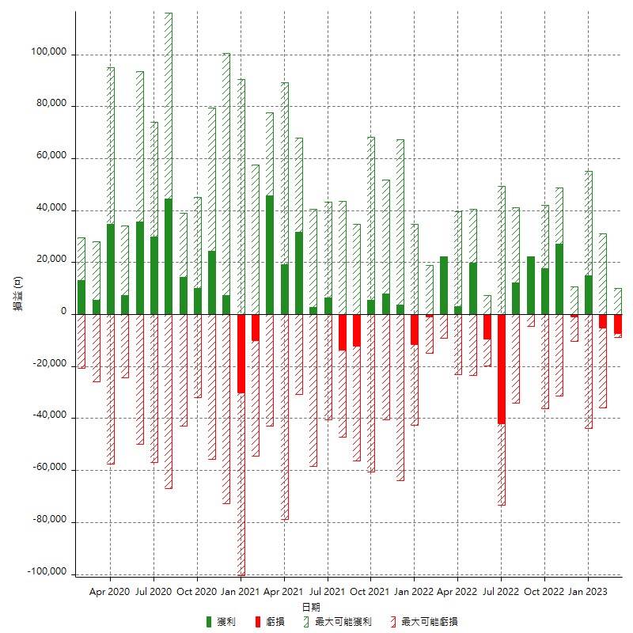

每月獲利和虧損 (%)

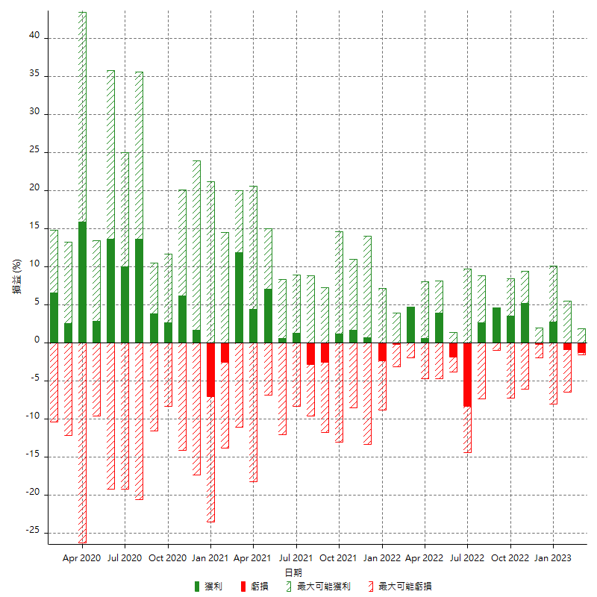

每月累積淨利

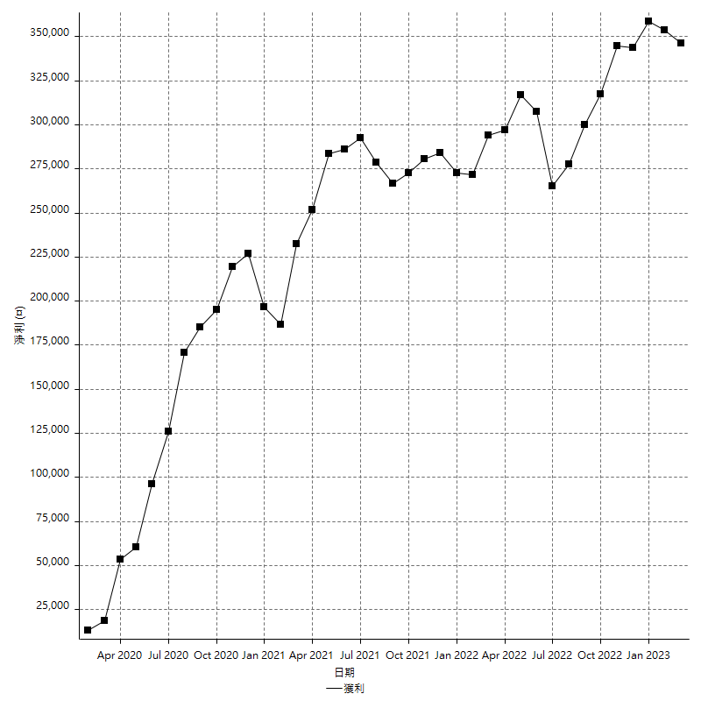

每月平均獲利

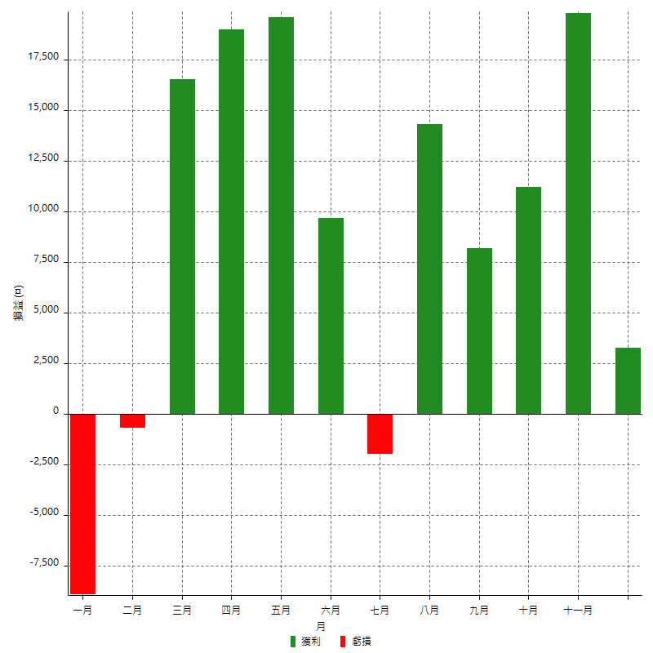

年獲利和虧損

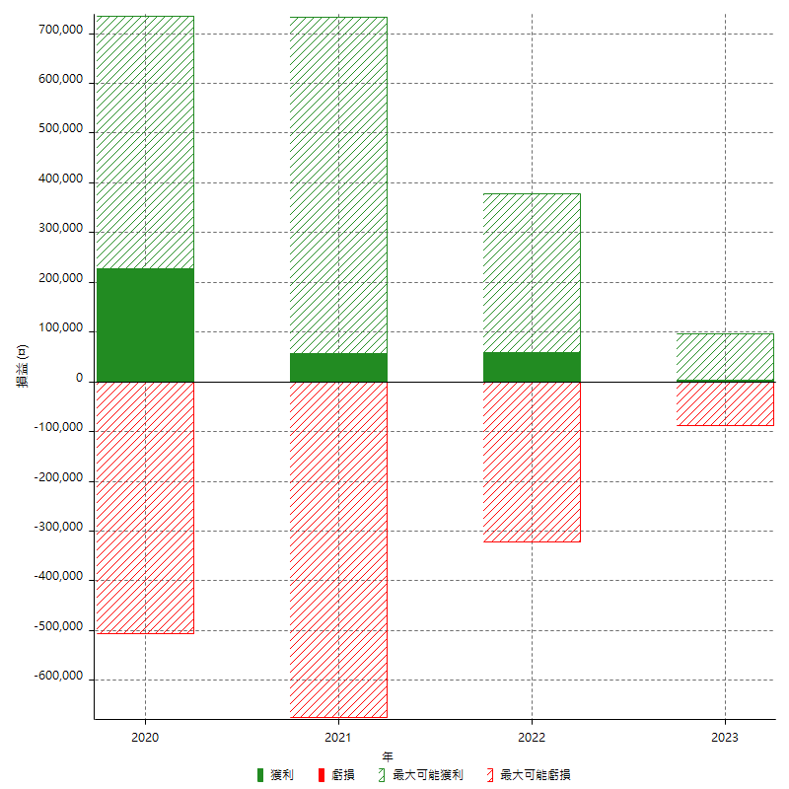

年獲利和虧損 (%)

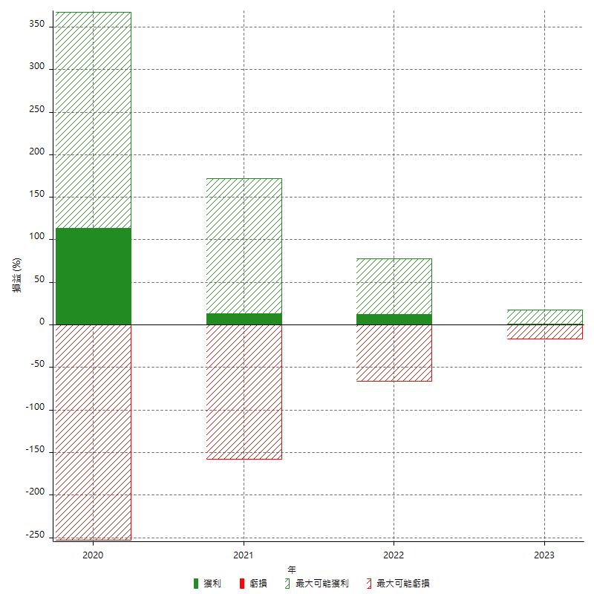

每年累積淨利

